全体サマリ
20250531_0531vs佐世保南

デバイスID | 選手名 | ポジション | 計測開始（JST） | 計測終了（JST） | 計測時間 (hh:mm:ss) | 走行距離(m) | %HIR | ハイスピード 距離(m) | スプリント回数 (24.00km/h) | スプリント回数 (20.00km/h) | スプリント回数 (18.00km/h) | スプリント 距離(m) (24.00km/h) | スプリント距離(m) (20.00km/h) | スプリント距離(m) (18.00km/h) | ZONE別走行距離（m） |  |  |  |  |  | 1分毎走行距離(m) | 平均速度（km/h） | 今回最高 速度（km/h） | 高強度 エフォート | 加速回数 (3.0m/s^2) | 加速回数 (2.5m/s^2) | 加速回数 (2.0m/s^2) | 加速度max (m/s^2) | 減速回数 (3.0m/s^2) | 減速回数 (2.5m/s^2) | 減速回数 (2.0m/s^2) | 減速度max (m/s^2) | インパクト回数 |  |  |  |  |  | HMLD(m) | HML/min | HMLC | 消費カロリー (速度)
 |  |  |  |  |  |  |  |  |  |  |  |  |  |  | -5.4km/h | 5.4km/h-12.6km/h | 12.6km/h-18.0km/h | 18.0km/h-23.4km/h | 23.4km/h-28.8km/h | 28.8km/h- |  |  |  |  |  |  |  |  |  |  |  |  | 3G-4G | 4G-5G | 5G-6G | 6G-7G | 7G-8G | 8G-
01 | 濱﨑 善 | GK | 2025/05/31 12:00:35 | 2025/05/31 13:25:06 | 1:24:30 | 2,741.18 | 0.00% | 0.00 | 0 | 0 | 0 | 0.00 | 0.00 | 0.00 | 1,309.21 | 1,225.91 | 204.01 | 2.05 | 0.00 | 0.00 | 36.88 | 2.21 | 18.90 | 113 | 5 | 17 | 56 | 3.91 | 3 | 4 | 41 | -3.41 | 165 | 118 | 67 | 23 | 9 | 6 | 18.58 | 0.25 | 22 | 546.1
02 | 平野 凱 | DF | 2025/05/31 12:00:35 | 2025/05/31 13:25:06 | 1:24:31 | 7,558.25 | 7.68% | 580.80 | 4 | 22 | 36 | 47.04 | 293.50 | 580.80 | 1,473.03 | 4,071.67 | 1,415.34 | 525.69 | 72.52 | 0.00 | 101.68 | 6.10 | 25.68 | 139 | 11 | 54 | 136 | 3.70 | 18 | 57 | 147 | -4.61 | 546 | 188 | 60 | 23 | 14 | 9 | 696.74 | 9.37 | 147 | 636.9
03 | 音辻 夏輝 | DF | 2025/05/31 12:00:35 | 2025/05/31 13:25:06 | 1:24:31 | 5,192.28 | 4.76% | 246.90 | 3 | 10 | 11 | 31.78 | 163.98 | 246.90 | 1,400.20 | 2,746.17 | 786.76 | 196.30 | 62.85 | 0.00 | 69.85 | 4.19 | 25.19 | 125 | 7 | 22 | 65 | 3.42 | 7 | 29 | 91 | -4.84 | 406 | 196 | 57 | 30 | 13 | 8 | 302.47 | 4.07 | 67 | 558.4
04 | 片山 諒也 | DF | 2025/05/31 12:00:35 | 2025/05/31 13:25:06 | 1:24:31 | 5,652.48 | 6.11% | 345.41 | 2 | 12 | 21 | 21.15 | 173.51 | 345.41 | 1,629.93 | 2,822.60 | 844.26 | 322.43 | 33.26 | 0.00 | 76.04 | 4.56 | 26.37 | 154 | 7 | 30 | 87 | 3.99 | 9 | 27 | 79 | -3.77 | 383 | 158 | 68 | 36 | 17 | 15 | 404.36 | 5.44 | 75 | 554.1
05 | 西村 優斗 | DF | 2025/05/31 12:00:35 | 2025/05/31 13:25:06 | 1:24:31 | 7,252.70 | 3.48% | 252.44 | 0 | 8 | 23 | 0.00 | 103.13 | 252.44 | 1,724.39 | 3,824.00 | 1,429.82 | 256.80 | 17.70 | 0.00 | 97.57 | 5.85 | 24.68 | 274 | 10 | 42 | 117 | 3.85 | 12 | 40 | 118 | -3.52 | 673 | 319 | 129 | 64 | 30 | 29 | 345.46 | 4.65 | 114 | 593.2
06 | 大川 琉稀 | MF | 2025/05/31 12:00:35 | 2025/05/31 13:02:26 | 1:01:51 | 5,671.76 | 4.66% | 264.53 | 0 | 7 | 21 | 0.00 | 111.96 | 264.53 | 984.06 | 3,017.40 | 1,381.77 | 285.87 | 2.66 | 0.00 | 109.78 | 6.59 | 23.69 | 517 | 14 | 40 | 117 | 3.87 | 18 | 48 | 138 | -4.19 | 634 | 417 | 252 | 132 | 59 | 42 | 374.30 | 7.24 | 119 | 417.0
07 | 林田 一護 | MF | 2025/05/31 12:00:35 | 2025/05/31 13:15:15 | 1:14:40 | 7,224.44 | 2.98% | 215.22 | 0 | 5 | 18 | 0.00 | 58.28 | 215.22 | 1,485.49 | 3,784.13 | 1,685.82 | 269.00 | 0.00 | 0.00 | 112.04 | 6.72 | 21.99 | 909 | 16 | 79 | 185 | 3.64 | 32 | 89 | 204 | -4.03 | 761 | 644 | 385 | 241 | 93 | 142 | 402.16 | 6.24 | 213 | 532.7
08 | 福吉 爽生 | MF | 2025/05/31 12:00:35 | 2025/05/31 13:02:26 | 1:01:51 | 5,990.77 | 8.48% | 508.25 | 2 | 18 | 34 | 28.31 | 254.93 | 508.25 | 1,223.51 | 2,808.16 | 1,413.40 | 486.19 | 59.51 | 0.00 | 115.95 | 6.96 | 25.86 | 318 | 14 | 54 | 140 | 4.92 | 24 | 64 | 125 | -4.64 | 563 | 292 | 131 | 65 | 50 | 32 | 664.58 | 12.86 | 161 | 458.5
09 | 吉田 悠月 | FW | 2025/05/31 12:00:35 | 2025/05/31 12:53:12 | 0:52:36 | 5,057.66 | 11.85% | 599.22 | 10 | 18 | 35 | 126.34 | 379.25 | 599.22 | 805.19 | 2,647.66 | 976.90 | 450.85 | 177.44 | 0.00 | 88.06 | 7.15 | 27.84 | 311 | 18 | 48 | 113 | 4.29 | 24 | 48 | 102 | -4.76 | 498 | 255 | 126 | 60 | 34 | 39 | 733.18 | 12.77 | 124 | 374.9
10 | 山口 惺也 | FW | 2025/05/31 12:00:35 | 2025/05/31 12:53:12 | 0:52:36 | 4,810.52 | 4.70% | 225.89 | 0 | 2 | 21 | 0.00 | 31.53 | 225.89 | 778.03 | 2,576.63 | 1,205.37 | 250.93 | 0.00 | 0.00 | 83.76 | 6.80 | 22.67 | 224 | 13 | 49 | 97 | 3.47 | 4 | 28 | 95 | -3.50 | 473 | 247 | 128 | 47 | 18 | 14 | 313.33 | 5.46 | 108 | 374.3
11 | 深堀 龍 | FW | 2025/05/31 12:00:35 | 2025/05/31 13:25:06 | 1:24:31 | 8,109.93 | 6.70% | 543.73 | 5 | 20 | 39 | 88.77 | 317.03 | 543.73 | 1,585.95 | 4,264.95 | 1,660.26 | 486.88 | 111.90 | 0.00 | 109.10 | 6.55 | 28.22 | 515 | 13 | 71 | 190 | 3.88 | 25 | 84 | 223 | -4.58 | 790 | 389 | 209 | 101 | 62 | 100 | 731.98 | 9.85 | 205 | 630.4
12 | 大津 寛太 | FW | 2025/05/31 12:53:12 | 2025/05/31 13:25:06 | 0:31:54 | 3,393.59 | 10.58% | 359.10 | 1 | 14 | 23 | 11.21 | 180.86 | 359.10 | 515.46 | 1,580.45 | 919.17 | 354.01 | 24.50 | 0.00 | 106.38 | 6.38 | 25.35 | 74 | 5 | 26 | 71 | 3.29 | 14 | 30 | 70 | -4.56 | 198 | 85 | 24 | 16 | 5 | 9 | 441.62 | 13.84 | 82 | 245.8
13 | 平野 吏桜 | FW | 2025/05/31 12:53:12 | 2025/05/31 13:25:06 | 0:31:54 | 3,776.44 | 10.74% | 405.46 | 3 | 19 | 32 | 47.84 | 220.00 | 405.46 | 519.02 | 1,956.47 | 871.12 | 361.78 | 68.05 | 0.00 | 118.38 | 7.10 | 27.32 | 117 | 15 | 38 | 78 | 3.53 | 14 | 31 | 65 | -4.38 | 321 | 115 | 48 | 17 | 10 | 10 | 513.05 | 16.08 | 97 | 258.2
14 | 江頭 涼人 | MF | 2025/05/31 13:02:26 | 2025/05/31 13:25:06 | 0:22:40 | 3,021.73 | 8.40% | 253.81 | 0 | 7 | 21 | 0.00 | 113.67 | 253.81 | 397.90 | 1,493.97 | 847.29 | 261.07 | 21.50 | 0.00 | 133.31 | 8.00 | 24.52 | 284 | 4 | 24 | 74 | 3.60 | 8 | 21 | 70 | -3.67 | 341 | 184 | 115 | 57 | 44 | 56 | 323.26 | 14.26 | 70 | 211.0
15 | 中村 莉士 | MF | 2025/05/31 13:02:26 | 2025/05/31 13:25:06 | 0:22:40 | 2,871.46 | 6.15% | 176.63 | 0 | 4 | 14 | 0.00 | 62.79 | 176.63 | 463.37 | 1,546.87 | 666.61 | 181.31 | 13.31 | 0.00 | 126.68 | 7.60 | 24.01 | 297 | 4 | 25 | 56 | 3.94 | 14 | 23 | 57 | -3.97 | 340 | 254 | 118 | 82 | 32 | 47 | 243.20 | 10.73 | 65 | 198.9

0531vs佐世保南前半
デバイスID | 選手名 | ポジション | 計測開始（JST） | 計測終了（JST） | 計測時間 (hh:mm:ss) | 走行距離(m) | %HIR | ハイスピード 距離(m) | スプリント回数 (24.00km/h) | スプリント回数 (20.00km/h) | スプリント回数 (18.00km/h) | スプリント 距離(m) (24.00km/h) | スプリント距離(m) (20.00km/h) | スプリント距離(m) (18.00km/h) | ZONE別走行距離（m） |  |  |  |  |  | 1分毎走行距離(m) | 平均速度（km/h） | 今回最高 速度（km/h） | 高強度 エフォート | 加速回数 (3.0m/s^2) | 加速回数 (2.5m/s^2) | 加速回数 (2.0m/s^2) | 加速度max (m/s^2) | 減速回数 (3.0m/s^2) | 減速回数 (2.5m/s^2) | 減速回数 (2.0m/s^2) | 減速度max (m/s^2) | インパクト回数 |  |  |  |  |  | HMLD(m) | HML/min | HMLC | 消費カロリー (速度)
...
0531vs佐世保南後半
08 | 福吉 爽生 | MF | 2025/05/31 12:46:51 | 2025/05/31 13:02:26 | 0:15:35 | 1,731.13 | 8.13% | 140.74 | 0 | 5 | 11
09 | 吉田 悠月 | FW | 2025/05/31 12:46:51 | 2025/05/31 12:53:12 | 0:06:21 | 848.46 | 15.89% | 134.82 | 1 | 3 | 8
10 | 山口 惺也 | FW | 2025/05/31 12:46:51 | 2025/05/31 12:53:12 | 0:06:21 | 754.20 | 3.59% | 27.05 | 0 | 0 | 3
11 | 深堀 龍 | FW | 2025/05/31 12:46:51 | 2025/05/31 13:25:06 | 0:38:15 | 3,985.04 | 5.76% | 229.56 | 1 | 8 | 20
12 | 大津 寛太 | FW | 2025/05/31 12:53:12 | 2025/05/31 13:25:06 | 0:31:54 | 3,393.59 | 10.58% | 359.10 | 1 | 14 | 23
13 | 平野 吏桜 | FW | 2025/05/31 12:53:12 | 2025/05/31 13:25:06 | 0:31:54 | 3,776.44 | 10.74% | 405.46 | 3 | 19 | 32
14 | 江頭 涼人 | MF | 2025/05/31 13:02:26 | 2025/05/31 13:25:06 | 0:22:40 | 3,021.73 | 8.40% | 253.81 | 0 | 7 | 21
15 | 中村 莉士 | MF | 2025/05/31 13:02:26 | 2025/05/31 13:25:06 | 0:22:40 | 2,871.46 | 6.15% | 176.63 | 0 | 4 | 14

0531vs佐世保南前半 平均ポジション |  |  |  |  | 0531vs佐世保南後半 平均ポジション
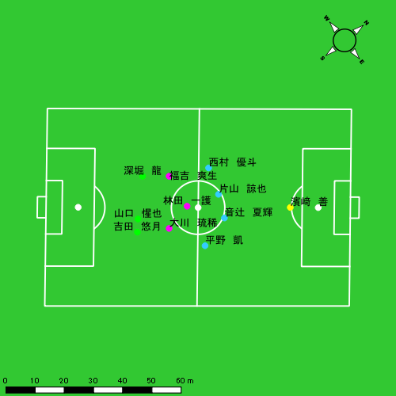 |  |  |  |  | 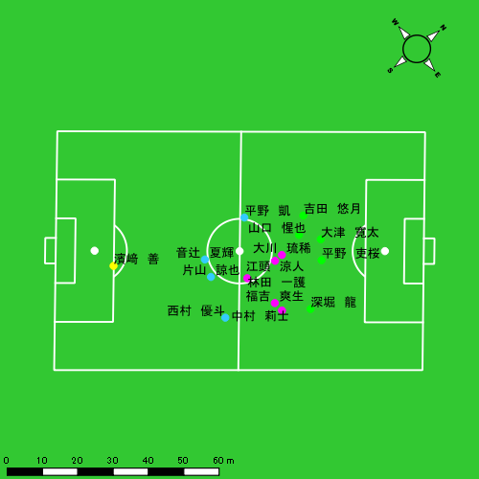

スプリント回数とハイスピード距離、加減速回数について
スプリント回数1…24.00km/hを超えた回数
スプリント回数2…20.00km/hを超えた回数
スプリント回数3…18.00km/hを超えた回数
ハイスピード距離…18.00km/hを超えた状態での移動距離
加減速回数…加速度が3.0m/s^2を超えて加速または減速した回数
加減速回数2…加速度が2.5m/s^2を超えて加速または減速した回数
加減速回数3…加速度が2.0m/s^2を超えて加速または減速した回数
前後バランス…プラス～前傾姿勢, マイナス～後傾姿勢
...

全体走行グラフ
速度ゾーングラフ

 | -5.4km/h | 5.4km/h-12.6km/h | 12.6km/h-18.0km/h | 18.0km/h-23.4km/h | 23.4km/h-28.8km/h | 28.8km/h-
濱﨑 善 | 1,309.21 | 1,225.91 | 204.01 | 2.05 | 0.00 | 0.00
平野 凱 | 1,473.03 | 4,071.67 | 1,415.34 | 525.69 | 72.52 | 0.00
音辻 夏輝 | 1,400.20 | 2,746.17 | 786.76 | 196.30 | 62.85 | 0.00
片山 諒也 | 1,629.93 | 2,822.60 | 844.26 | 322.43 | 33.26 | 0.00
西村 優斗 | 1,724.39 | 3,824.00 | 1,429.82 | 256.80 | 17.70 | 0.00
大川 琉稀 | 984.06 | 3,017.40 | 1,381.77 | 285.87 | 2.66 | 0.00
林田 一護 | 1,485.49 | 3,784.13 | 1,685.82 | 269.00 | 0.00 | 0.00
福吉 爽生 | 1,223.51 | 2,808.16 | 1,413.40 | 486.19 | 59.51 | 0.00
吉田 悠月 | 805.19 | 2,647.66 | 976.90 | 450.85 | 177.44 | 0.00
山口 惺也 | 778.03 | 2,576.63 | 1,205.37 | 250.93 | 0.00 | 0.00
深堀 龍 | 1,585.95 | 4,264.95 | 1,660.26 | 486.88 | 111.90 | 0.00
大津 寛太 | 515.46 | 1,580.45 | 919.17 | 354.01 | 24.50 | 0.00
平野 吏桜 | 519.02 | 1,956.47 | 871.12 | 361.78 | 68.05 | 0.00
江頭 涼人 | 397.90 | 1,493.97 | 847.29 | 261.07 | 21.50 | 0.00
中村 莉士 | 463.37 | 1,546.87 | 666.61 | 181.31 | 13.31 | 0.00

速度ゾーン（時間割合, セッション別）
速度ゾーン（時間割合詳細）
 | ZONE1 | ZONE2 | ZONE3 | ZONE4 | ZONE5 | ZONE6
0531vs佐世保南前半 | 54.10% | 35.82% | 8.25% | 1.59% | 0.23% | 0.00% | 0531vs佐世保南前半 0 - 15 | 53.33% | 36.09% | 8.82% | 1.46% | 0.29% | 0.00%
0531vs佐世保南後半 | 54.74% | 35.18% | 8.04% | 1.88% | 0.16% | 0.00% | 15 - 30 | 54.55% | 35.78% | 7.94% | 1.56% | 0.18% | 0.00%
 |  |  |  |  |  |  | 30 - | 54.88% | 35.27% | 7.63% | 1.99% | 0.22% | 0.00%
 |  |  |  |  |  |  | 0531vs佐世保南後半 0 - 15 | 56.96% | 33.11% | 7.68% | 2.05% | 0.19% | 0.00%
 |  |  |  |  |  |  | 15 - 30 | 55.06% | 35.38% | 7.72% | 1.69% | 0.15% | 0.00%
 |  |  |  |  |  |  | 30 - | 49.67% | 38.94% | 9.37% | 1.91% | 0.12% | 0.00%

合計 / 走行距離
平均 / 走行距離
0531vs佐世保南前半 0 - 15 | 16706.51 | 694.26 | 1346.87 | 1763.14 | 1778.45 | 929.51 | 0.00 | 60.01 | 61.77 | 168.05 | 5.12% | 0.00% | 4.44% | 3.48% | 9.37% | 101.25 | 46.28 | 89.79 | 117.54 | 118.56 | 5.63 | 0.00 | 4.00 | 4.12 | 11.20 | 11 | 0 | 0.5 | 0 | 3 | 139.86 | 0.00 | 4.07 | 0.00 | 41.19
15 - 30 | 16160.47 | 707.52 | 1323.92 | 1731.21 | 1654.54 | 916.91 | 0.00 | 75.56 | 98.10 | 106.79 | 5.32% | 0.00% | 5.56% | 5.66% | 6.45% | 97.94 | 47.17 | 88.26 | 115.41 | 110.30 | 5.56 | 0.00 | 5.04 | 6.54 | 7.12 | 5 | 0 | 0 | 0.33333333333 | 1.3333333333 | 79.12 | 0.00 | 0.00 | 6.10 | 20.27
30 - | 6631.92 | 221.66 | 537.17 | 724.51 | 696.01 | 488.24 | 0.00 | 30.72 | 70.82 | 50.96 | 6.52% | 0.00% | 5.27% | 9.74% | 7.14% | 99.11 | 36.44 | 88.30 | 119.10 | 114.41 | 7.30 | 0.00 | 5.05 | 11.64 | 8.38 | 3 | 0 | 0.5 | 0.33333333333 | 0 | 38.37 | 0.00 | 7.09 | 3.33 | 0.00
0531vs佐世保南後半 0 - 15 | 15074.00 | 385.87 | 1214.23 | 1562.69 | 1714.39 | 1181.75 | 0.00 | 97.88 | 92.77 | 170.64 | 7.87% | 0.00% | 8.33% | 5.84% | 10.28% | 95.83 | 25.72 | 80.95 | 104.18 | 116.74 | 8.08 | 0.00 | 6.53 | 6.18 | 12.07 | 5 | 0 | 0.5 | 0 | 1 | 71.42 | 0.00 | 6.21 | 0.00 | 15.52
15 - 30 | 15151.81 | 421.94 | 1202.54 | 1709.27 | 954.82 | 928.96 | 0.00 | 50.68 | 92.39 | 89.62 | 5.24% | 0.00% | 3.75% | 7.22% | 5.51% | 86.76 | 28.13 | 80.17 | 126.85 | 63.65 | 6.11 | 0.00 | 3.38 | 9.65 | 5.97 | 4 | 0 | 0.25 | 0 | 0.6 | 59.98 | 0.00 | 4.19 | 0.00 | 8.64
30 - | 8581.36 | 309.52 | 787.39 | 1142.10 | 946.03 | 531.06 | 0.00 | 41.29 | 84.96 | 65.32 | 5.61% | 0.00% | 5.16% | 7.39% | 6.89% | 104.02 | 37.52 | 95.44 | 138.44 | 114.67 | 6.44 | 0.00 | 5.01 | 10.30 | 7.92 | 2 | 0 | 0.5 | 0 | 0 | 13.69 | 0.00 | 3.42 | 0.00 | 0.00

合計 / ハイスピード距離
平均 / ハイスピード距離

平均 / %HIR
平均 / %HIR

平均 / １分毎走行距離
平均 / １分毎走行距離

平均 / １分毎ハイスピード距離
平均 / １分毎ハイスピード距離

合計 / スプリント回数
平均 / スプリント回数

合計 / スプリント距離
平均 / スプリント距離

濱﨑 善
...
 | 計測開始（JST） | 計測終了（JST） | ディフェンディング サード | ミドル サード | アタッキング サード |  | ZONE1 (m, hh:mm:ss) |  | ZONE2 (m, hh:mm:ss) |  | ZONE3 (m, hh:mm:ss) |  | ZONE4 (m, hh:mm:ss) |  | ZONE5 (m, hh:mm:ss) |  | ZONE6 (m, hh:mm:ss) |  | 合計
濱﨑 善 |  |  |  |  |  |  | -5.4km/h |  | 5.4km/h-12.6km/h |  | 12.6km/h-18.0km/h |  | 18.0km/h-23.4km/h |  | 23.4km/h-28.8km/h |  | 28.8km/h-
0531vs佐世保南前半 | 2025/05/31 12:00:35 - 2025/05/31 12:15:34 |  | 87.96% | 12.04% | 0.00% | 0531vs佐世保南前半 0 - 15 | 417.18 | 0:13:03 | 219.36 | 0:01:42 | 57.72 | 0:00:14 | 0.00 | 0:00:00 | 0.00 | 0:00:00 | 0.00 | 0:00:00 | 694.26
 | 2025/05/31 12:15:35 - 2025/05/31 12:30:34 |  | 94.21% | 5.79% | 0.00% | 15 - 30 | 368.80 | 0:12:29 | 273.59 | 0:02:15 | 65.29 | 0:00:16 | 0.00 | 0:00:00 | 0.00 | 0:00:00 | 0.00 | 0:00:00 | 707.68
 | 2025/05/31 12:30:35 - 2025/05/31 12:36:39 |  | 100.00% | 0.00% | 0.00% | 30 - | 146.86 | 0:05:33 | 73.35 | 0:00:31 | 1.46 | 0:00:00 | 0.00 | 0:00:00 | 0.00 | 0:00:00 | 0.00 | 0:00:00 | 221.66
0531vs佐世保南後半 | 2025/05/31 12:46:51 - 2025/05/31 13:01:50 |  | 100.00% | 0.00% | 0.00% | 0531vs佐世保南後半 0 - 15 | 143.51 | 0:13:12 | 231.05 | 0:01:46 | 9.26 | 0:00:02 | 2.05 | 0:00:00 | 0.00 | 0:00:00 | 0.00 | 0:00:00 | 385.87
 | 2025/05/31 13:01:51 - 2025/05/31 13:16:50 |  | 97.68% | 2.32% | 0.00% | 15 - 30 | 128.06 | 0:13:04 | 257.28 | 0:01:46 | 36.61 | 0:00:10 | 0.00 | 0:00:00 | 0.00 | 0:00:00 | 0.00 | 0:00:00 | 421.94
 | 2025/05/31 13:16:51 - 2025/05/31 13:25:05 |  | 100.00% | 0.00% | 0.00% | 30 - | 104.80 | 0:06:50 | 171.30 | 0:01:17 | 33.68 | 0:00:08 | 0.00 | 0:00:00 | 0.00 | 0:00:00 | 0.00 | 0:00:00 | 309.77
 |  |  |  |  |  |  | 1,309.21 | 1:04:12 | 1,225.91 | 0:09:17 | 204.01 | 0:00:51 | 2.05 | 0:00:00 | 0.00 | 0:00:00 | 0.00 | 0:00:00 | 2,741.18

速度ゾーン（時間割合）グラフ
速度ゾーン（時間割合, セッション別）
速度ゾーン（時間割合詳細）
ZONE1 | ZONE2 | ZONE3 | ZONE4 | ZONE5 | ZONE6 | 0531vs佐世保南前半 | 86.20% | 12.39% | 1.40% | 0.00% | 0.00% | 0.00% | 0531vs佐世保南前半 0 - 15 | 87.08% | 11.36% | 1.56% | 0.00% | 0.00% | 0.00%
1:04:12 | 0:09:17 | 0:00:51 | 0:00:00 | 0:00:00 | 0:00:00 | 0531vs佐世保南後半 | 86.53% | 12.58% | 0.88% | 0.02% | 0.00% | 0.00% | 15 - 30 | 83.27% | 14.96% | 1.78% | 0.00% | 0.00% | 0.00%
 |  |  |  |  |  |  |  |  |  |  |  |  | 30 - | 91.29% | 8.60% | 0.11% | 0.00% | 0.00% | 0.00%
 |  |  |  |  |  |  |  |  |  |  |  |  | 0531vs佐世保南後半 0 - 15 | 87.96% | 11.76% | 0.24% | 0.04% | 0.00% | 0.00%
 |  |  |  |  |  |  |  |  |  |  |  |  | 15 - 30 | 87.11% | 11.80% | 1.09% | 0.00% | 0.00% | 0.00%
 |  |  |  |  |  |  |  |  |  |  |  |  | 30 - | 82.87% | 15.47% | 1.66% | 0.00% | 0.00% | 0.00%

1分毎走行距離
1分毎ハイスピード距離
速度ゾーングラフ
0531vs佐世保南前半 0 - 15 | 46.283784347 | 0
15 - 30 | 47.168065534 | 0
30 - | 36.437946448 | 0
0531vs佐世保南後半 0 - 15 | 25.724660107 | 0
15 - 30 | 28.129427271 | 0
30 - | 37.517420655 | 0

0531vs佐世保南前半 平均ポジション
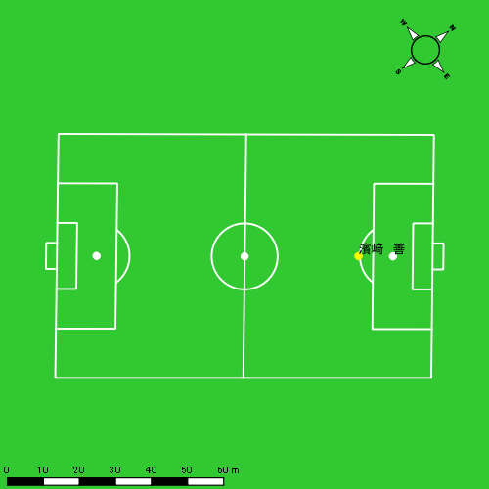
0531vs佐世保南後半 平均ポジション
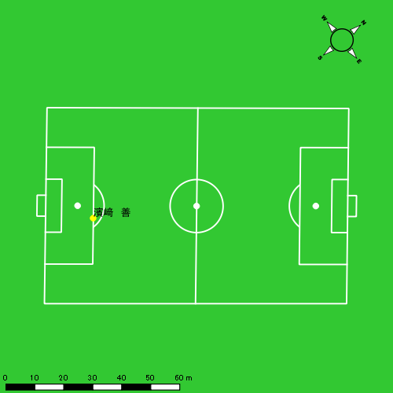

平野 凱
...
 | 計測開始（JST） | 計測終了（JST） | ディフェンディング サード | ミドル サード | アタッキング サード |  | ZONE1 (m, hh:mm:ss) |  | ZONE2 (m, hh:mm:ss) |  | ZONE3 (m, hh:mm:ss) |  | ZONE4 (m, hh:mm:ss) |  | ZONE5 (m, hh:mm:ss) |  | ZONE6 (m, hh:mm:ss) |  | 合計
平野 凱 |  |  |  |  |  |  | -5.4km/h |  | 5.4km/h-12.6km/h |  | 12.6km/h-18.0km/h |  | 18.0km/h-23.4km/h |  | 23.4km/h-28.8km/h |  | 28.8km/h-
0531vs佐世保南前半 | 2025/05/31 12:00:35 - 2025/05/31 12:15:34 |  | 16.27% | 78.35% | 5.38% | 0531vs佐世保南前半 0 - 15 | 348.76 | 0:07:45 | 822.05 | 0:05:49 | 272.56 | 0:01:08 | 81.48 | 0:00:15 | 20.39 | 0:00:03 | 0.00 | 0:00:00 | 1,545.24
 | 2025/05/31 12:15:35 - 2025/05/31 12:30:34 |  | 14.12% | 77.89% | 7.99% | 15 - 30 | 312.79 | 0:08:05 | 784.11 | 0:05:34 | 242.57 | 0:00:58 | 121.40 | 0:00:21 | 9.36 | 0:00:01 | 0.00 | 0:00:00 | 1,470.24
 | 2025/05/31 12:30:35 - 2025/05/31 12:36:39 |  | 26.73% | 72.76% | 0.51% | 30 - | 165.27 | 0:03:36 | 277.47 | 0:02:04 | 71.22 | 0:00:17 | 31.65 | 0:00:06 | 18.00 | 0:00:03 | 0.00 | 0:00:00 | 563.61
0531vs佐世保南後半 | 2025/05/31 12:46:51 - 2025/05/31 13:01:50 |  | 19.98% | 69.17% | 10.85% | 0531vs佐世保南後半 0 - 15 | 244.50 | 0:08:10 | 791.50 | 0:05:32 | 224.94 | 0:00:55 | 122.48 | 0:00:22 | 3.96 | 0:00:01 | 0.00 | 0:00:00 | 1,387.38
 | 2025/05/31 13:01:51 - 2025/05/31 13:16:50 |  | 19.49% | 61.87% | 18.64% | 15 - 30 | 239.45 | 0:07:17 | 857.03 | 0:05:52 | 368.07 | 0:01:29 | 105.66 | 0:00:19 | 20.82 | 0:00:03 | 0.00 | 0:00:00 | 1,591.03
 | 2025/05/31 13:16:51 - 2025/05/31 13:25:05 |  | 20.54% | 60.38% | 19.08% | 30 - | 162.25 | 0:03:21 | 539.50 | 0:03:45 | 235.98 | 0:00:57 | 63.01 | 0:00:11 | 0.00 | 0:00:00 | 0.00 | 0:00:00 | 1,000.75
 |  |  |  |  |  |  | 1,473.03 | 0:38:15 | 4,071.67 | 0:28:36 | 1,415.34 | 0:05:44 | 525.69 | 0:01:34 | 72.52 | 0:00:11 | 0.00 | 0:00:00 | 7,558.25

速度ゾーン（時間割合）グラフ
速度ゾーン（時間割合, セッション別）
速度ゾーン（時間割合詳細）
ZONE1 | ZONE2 | ZONE3 | ZONE4 | ZONE5 | ZONE6 | 0531vs佐世保南前半 | 53.88% | 37.26% | 6.61% | 1.93% | 0.32% | 0.00% | 0531vs佐世保南前半 0 - 15 | 51.66% | 38.81% | 7.56% | 1.64% | 0.33% | 0.00%
0:38:15 | 0:28:36 | 0:05:44 | 0:01:34 | 0:00:11 | 0:00:00 | 0531vs佐世保南後半 | 49.19% | 39.61% | 8.77% | 2.27% | 0.16% | 0.00% | 15 - 30 | 53.91% | 37.07% | 6.49% | 2.38% | 0.16% | 0.00%
 |  |  |  |  |  |  |  |  |  |  |  |  | 30 - | 59.29% | 33.92% | 4.55% | 1.53% | 0.71% | 0.00%
 |  |  |  |  |  |  |  |  |  |  |  |  | 0531vs佐世保南後半 0 - 15 | 54.49% | 36.93% | 6.07% | 2.44% | 0.07% | 0.00%
 |  |  |  |  |  |  |  |  |  |  |  |  | 15 - 30 | 48.58% | 39.07% | 9.93% | 2.09% | 0.33% | 0.00%
 |  |  |  |  |  |  |  |  |  |  |  |  | 30 - | 40.69% | 45.45% | 11.56% | 2.30% | 0.00% | 0.00%

1分毎走行距離
1分毎ハイスピード距離
速度ゾーングラフ
0531vs佐世保南前半 0 - 15 | 103.01584795 | 6.7910316182
15 - 30 | 97.962930704 | 8.5075669247
30 - | 92.61146513 | 8.1617635405
0531vs佐世保南後半 0 - 15 | 92.492291121 | 8.0086011396
15 - 30 | 106.03574746 | 7.9017955937
30 - | 121.18357073 | 7.5188368675

少ない 出現率 多い
少ない 出現率 多い
少ない 出現率 多い
少ない 出現率 多い
0531vs佐世保南前半 平均ポジション |  |  |  |  | 0531vs佐世保南前半 ハイスピードゾーン |  |  |  |  |  |  | 0531vs佐世保南前半 スプリントゾーン1 |  |  |  |  |  |  | 0531vs佐世保南前半 スプリントゾーン2 | 0531vs佐世保南前半 スプリントゾーン3
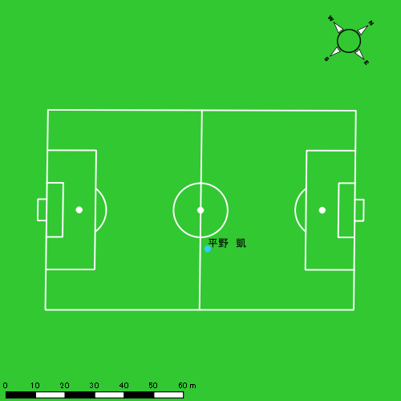 |  |  |  |  | 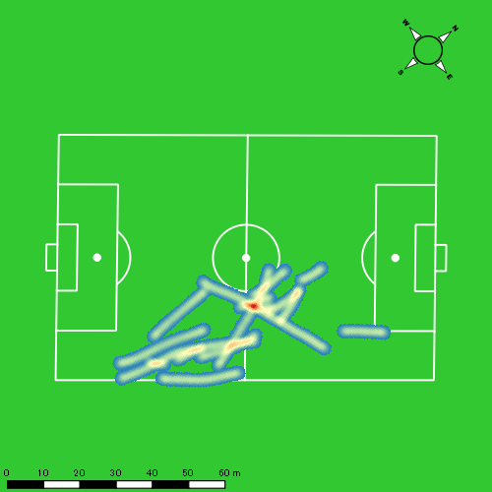 |  |  |  |  |  |  | 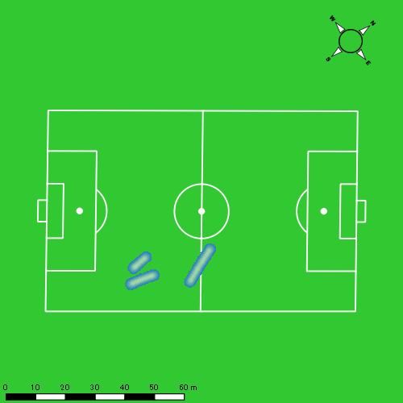 |  |  |  |  |  |  | 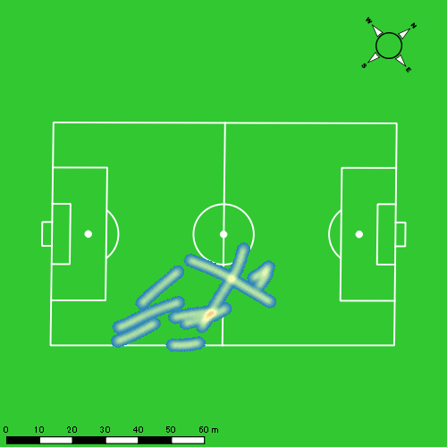
0531vs佐世保南後半 平均ポジション |  |  |  |  | 0531vs佐世保南後半 ハイスピードゾーン |  |  |  |  |  |  | 0531vs佐世保南後半 スプリントゾーン1 |  |  |  |  |  |  | 0531vs佐世保南後半 スプリントゾーン2 | 0531vs佐世保南後半 スプリントゾーン3
少ない 出現率 多い
少ない 出現率 多い
少ない 出現率 多い
少ない 出現率 多い
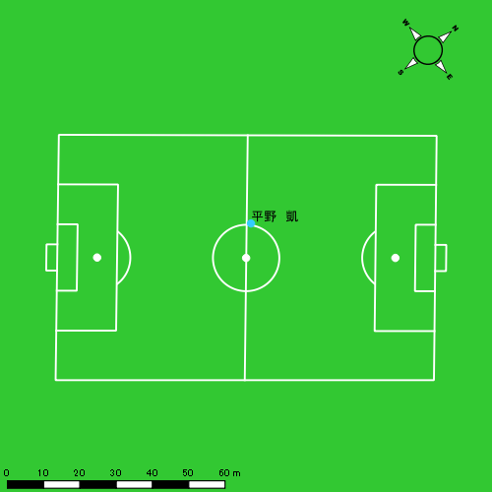 |  |  |  |  | 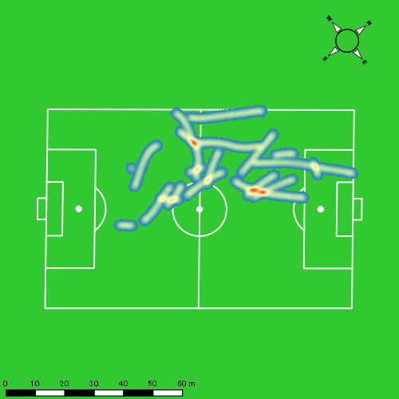 |  |  |  |  |  |  | 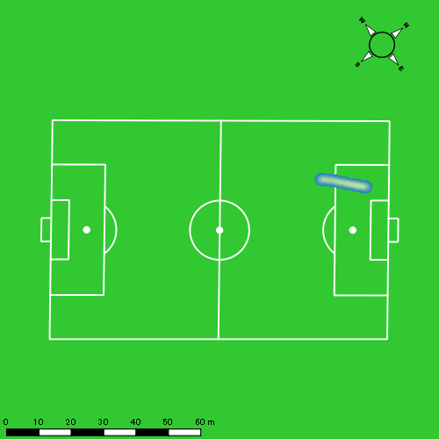 |  |  |  |  |  |  | 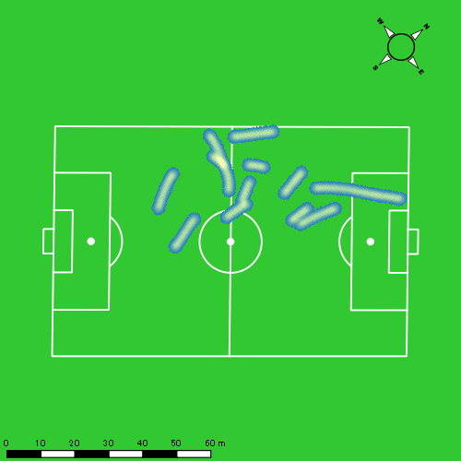

音辻 夏輝
...
 | 計測開始（JST） | 計測終了（JST） | ディフェンディング サード | ミドル サード | アタッキング サード |  | ZONE1 (m, hh:mm:ss) |  | ZONE2 (m, hh:mm:ss) |  | ZONE3 (m, hh:mm:ss) |  | ZONE4 (m, hh:mm:ss) |  | ZONE5 (m, hh:mm:ss) |  | ZONE6 (m, hh:mm:ss) |  | 合計
音辻 夏輝 |  |  |  |  |  |  | -5.4km/h |  | 5.4km/h-12.6km/h |  | 12.6km/h-18.0km/h |  | 18.0km/h-23.4km/h |  | 23.4km/h-28.8km/h |  | 28.8km/h-
0531vs佐世保南前半 | 2025/05/31 12:00:35 - 2025/05/31 12:15:34 |  | 15.76% | 79.01% | 5.23% | 0531vs佐世保南前半 0 - 15 | 346.21 | 0:09:15 | 648.82 | 0:04:46 | 191.16 | 0:00:46 | 57.40 | 0:00:10 | 12.45 | 0:00:02 | 0.00 | 0:00:00 | 1,256.04
 | 2025/05/31 12:15:35 - 2025/05/31 12:30:34 |  | 19.53% | 80.47% | 0.00% | 15 - 30 | 320.58 | 0:10:19 | 564.00 | 0:04:07 | 120.92 | 0:00:30 | 15.68 | 0:00:03 | 10.65 | 0:00:02 | 0.00 | 0:00:00 | 1,031.83
 | 2025/05/31 12:30:35 - 2025/05/31 12:36:39 |  | 33.22% | 66.78% | 0.00% | 30 - | 154.49 | 0:04:27 | 161.97 | 0:01:12 | 105.30 | 0:00:26 | 0.00 | 0:00:00 | 0.00 | 0:00:00 | 0.00 | 0:00:00 | 421.76
0531vs佐世保南後半 | 2025/05/31 12:46:51 - 2025/05/31 13:01:50 |  | 25.68% | 70.80% | 3.52% | 0531vs佐世保南後半 0 - 15 | 220.96 | 0:10:23 | 502.78 | 0:03:37 | 166.05 | 0:00:41 | 82.24 | 0:00:15 | 30.11 | 0:00:04 | 0.00 | 0:00:00 | 1,002.13
 | 2025/05/31 13:01:51 - 2025/05/31 13:16:50 |  | 18.04% | 81.96% | 0.00% | 15 - 30 | 217.61 | 0:10:33 | 547.06 | 0:04:06 | 67.52 | 0:00:17 | 21.08 | 0:00:04 | 0.00 | 0:00:00 | 0.00 | 0:00:00 | 853.28
 | 2025/05/31 13:16:51 - 2025/05/31 13:25:05 |  | 21.84% | 78.16% | 0.00% | 30 - | 140.35 | 0:05:14 | 321.54 | 0:02:23 | 135.80 | 0:00:33 | 19.89 | 0:00:04 | 9.64 | 0:00:01 | 0.00 | 0:00:00 | 627.23
 |  |  |  |  |  |  | 1,400.20 | 0:50:11 | 2,746.17 | 0:20:12 | 786.76 | 0:03:12 | 196.30 | 0:00:35 | 62.85 | 0:00:09 | 0.00 | 0:00:00 | 5,192.28

速度ゾーン（時間割合）グラフ
速度ゾーン（時間割合, セッション別）
速度ゾーン（時間割合詳細）
ZONE1 | ZONE2 | ZONE3 | ZONE4 | ZONE5 | ZONE6 | 0531vs佐世保南前半 | 66.57% | 27.97% | 4.71% | 0.59% | 0.16% | 0.00% | 0531vs佐世保南前半 0 - 15 | 61.70% | 31.83% | 5.13% | 1.13% | 0.20% | 0.00%
0:50:11 | 0:20:12 | 0:03:12 | 0:00:35 | 0:00:09 | 0:00:00 | 0531vs佐世保南後半 | 68.43% | 26.42% | 3.94% | 0.96% | 0.25% | 0.00% | 15 - 30 | 68.78% | 27.42% | 3.33% | 0.29% | 0.18% | 0.00%
 |  |  |  |  |  |  |  |  |  |  |  |  | 30 - | 73.10% | 19.84% | 7.07% | 0.00% | 0.00% | 0.00%
 |  |  |  |  |  |  |  |  |  |  |  |  | 0531vs佐世保南後半 0 - 15 | 69.24% | 24.13% | 4.51% | 1.62% | 0.49% | 0.00%
 |  |  |  |  |  |  |  |  |  |  |  |  | 15 - 30 | 70.38% | 27.33% | 1.87% | 0.42% | 0.00% | 0.00%
 |  |  |  |  |  |  |  |  |  |  |  |  | 30 - | 63.39% | 28.93% | 6.67% | 0.73% | 0.28% | 0.00%

1分毎走行距離
1分毎ハイスピード距離
速度ゾーングラフ
0531vs佐世保南前半 0 - 15 | 83.736162003 | 4.1069550984
15 - 30 | 68.730969181 | 1.7556237443
30 - | 69.294735803 | 0
0531vs佐世保南後半 0 - 15 | 66.808966597 | 7.4268303071
15 - 30 | 56.885277871 | 1.4056072004
30 - | 76.027993165 | 3.2092052212

少ない 出現率 多い
少ない 出現率 多い
少ない 出現率 多い
0531vs佐世保南前半 平均ポジション |  |  |  |  | 0531vs佐世保南前半 ハイスピードゾーン |  |  |  |  |  |  | 0531vs佐世保南前半 スプリントゾーン2 |  |  |  |  |  |  | 0531vs佐世保南前半 スプリントゾーン3
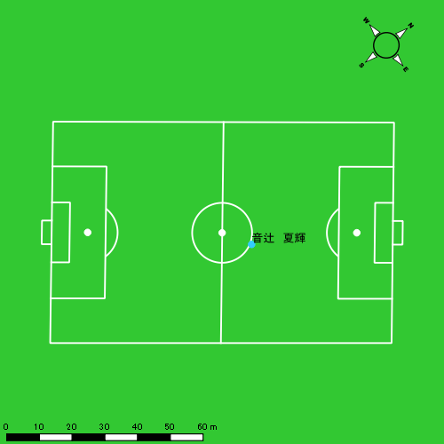 |  |  |  |  | 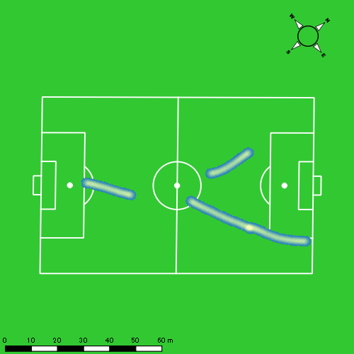
0531vs佐世保南後半 平均ポジション |  |  |  |  | 0531vs佐世保南後半 ハイスピードゾーン |  |  |  |  |  |  | 0531vs佐世保南後半 スプリントゾーン1 |  |  |  |  |  |  | 0531vs佐世保南後半 スプリントゾーン2 | 0531vs佐世保南後半 スプリントゾーン3
少ない 出現率 多い
少ない 出現率 多い
少ない 出現率 多い
少ない 出現率 多い
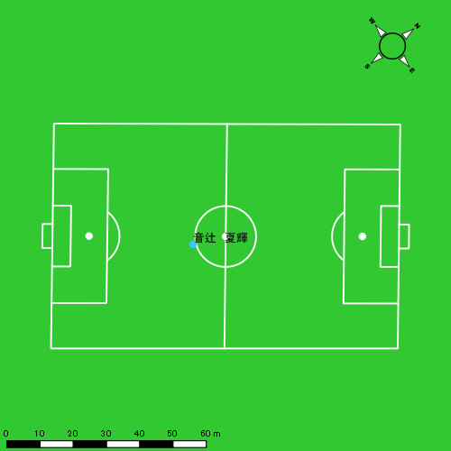 |  |  |  |  | 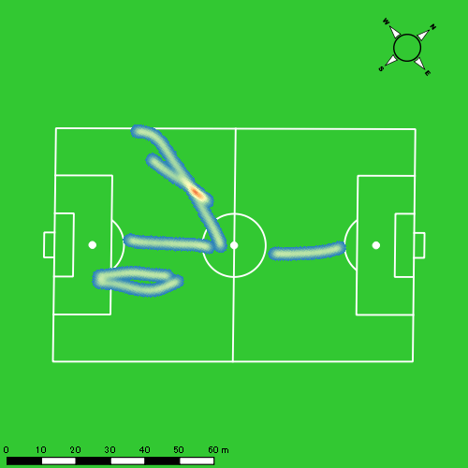 |  |  |  |  |  |  | 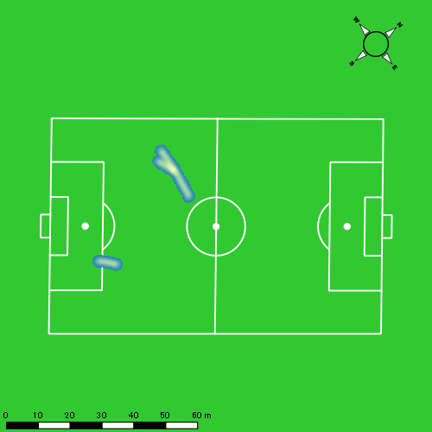 |  |  |  |  |  |  | 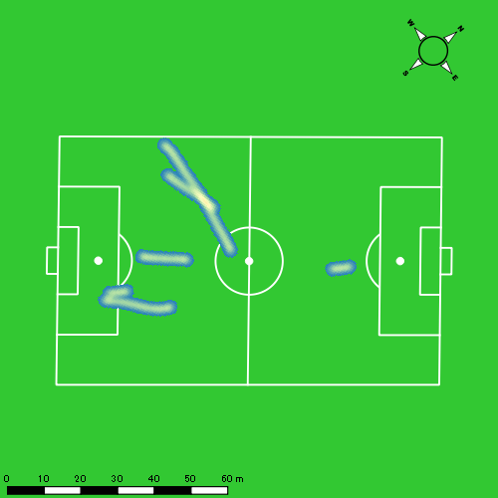

片山 諒也
...
 | 計測開始（JST） | 計測終了（JST） | ディフェンディング サード | ミドル サード | アタッキング サード |  | ZONE1 (m, hh:mm:ss) |  | ZONE2 (m, hh:mm:ss) |  | ZONE3 (m, hh:mm:ss) |  | ZONE4 (m, hh:mm:ss) |  | ZONE5 (m, hh:mm:ss) |  | ZONE6 (m, hh:mm:ss) |  | 合計
片山 諒也 |  |  |  |  |  |  | -5.4km/h |  | 5.4km/h-12.6km/h |  | 12.6km/h-18.0km/h |  | 18.0km/h-23.4km/h |  | 23.4km/h-28.8km/h |  | 28.8km/h-
0531vs佐世保南前半 | 2025/05/31 12:00:35 - 2025/05/31 12:15:34 |  | 16.17% | 78.85% | 4.98% | 0531vs佐世保南前半 0 - 15 | 365.78 | 0:09:54 | 565.27 | 0:04:09 | 190.63 | 0:00:46 | 59.97 | 0:00:11 | 0.00 | 0:00:00 | 0.00 | 0:00:00 | 1,181.66
 | 2025/05/31 12:15:35 - 2025/05/31 12:30:34 |  | 19.88% | 71.31% | 8.82% | 15 - 30 | 349.15 | 0:09:47 | 602.34 | 0:04:20 | 160.07 | 0:00:40 | 80.81 | 0:00:14 | 0.00 | 0:00:00 | 0.00 | 0:00:00 | 1,192.38
 | 2025/05/31 12:30:35 - 2025/05/31 12:36:39 |  | 23.66% | 76.34% | 0.00% | 30 - | 155.97 | 0:04:05 | 222.30 | 0:01:36 | 81.68 | 0:00:20 | 9.49 | 0:00:02 | 15.65 | 0:00:02 | 0.00 | 0:00:00 | 485.09
0531vs佐世保南後半 | 2025/05/31 12:46:51 - 2025/05/31 13:01:50 |  | 26.44% | 66.30% | 7.26% | 0531vs佐世保南後半 0 - 15 | 286.45 | 0:10:21 | 483.56 | 0:03:27 | 214.27 | 0:00:52 | 107.12 | 0:00:19 | 6.92 | 0:00:01 | 0.00 | 0:00:00 | 1,098.31
 | 2025/05/31 13:01:51 - 2025/05/31 13:16:50 |  | 18.38% | 81.62% | 0.00% | 15 - 30 | 272.59 | 0:10:24 | 579.14 | 0:04:13 | 85.08 | 0:00:20 | 17.95 | 0:00:03 | 0.00 | 0:00:00 | 0.00 | 0:00:00 | 954.75
 | 2025/05/31 13:16:51 - 2025/05/31 13:25:05 |  | 22.37% | 65.96% | 11.67% | 30 - | 199.99 | 0:04:54 | 369.99 | 0:02:43 | 112.53 | 0:00:28 | 47.09 | 0:00:08 | 10.69 | 0:00:02 | 0.00 | 0:00:00 | 740.28
 |  |  |  |  |  |  | 1,629.93 | 0:49:25 | 2,822.60 | 0:20:27 | 844.26 | 0:03:27 | 322.43 | 0:00:57 | 33.26 | 0:00:05 | 0.00 | 0:00:00 | 5,652.48

速度ゾーン（時間割合）グラフ
速度ゾーン（時間割合, セッション別）
速度ゾーン（時間割合詳細）
ZONE1 | ZONE2 | ZONE3 | ZONE4 | ZONE5 | ZONE6 | 0531vs佐世保南前半 | 65.87% | 27.92% | 4.91% | 1.20% | 0.10% | 0.00% | 0531vs佐世保南前半 0 - 15 | 66.01% | 27.65% | 5.16% | 1.18% | 0.00% | 0.00%
0:49:25 | 0:20:27 | 0:03:27 | 0:00:57 | 0:00:05 | 0:00:00 | 0531vs佐世保南後半 | 67.05% | 27.13% | 4.37% | 1.33% | 0.11% | 0.00% | 15 - 30 | 65.20% | 28.84% | 4.42% | 1.53% | 0.00% | 0.00%
 |  |  |  |  |  |  |  |  |  |  |  |  | 30 - | 67.18% | 26.30% | 5.48% | 0.44% | 0.60% | 0.00%
 |  |  |  |  |  |  |  |  |  |  |  |  | 0531vs佐世保南後半 0 - 15 | 69.04% | 22.98% | 5.73% | 2.13% | 0.11% | 0.00%
 |  |  |  |  |  |  |  |  |  |  |  |  | 15 - 30 | 69.29% | 28.09% | 2.27% | 0.36% | 0.00% | 0.00%
 |  |  |  |  |  |  |  |  |  |  |  |  | 30 - | 59.35% | 32.93% | 5.74% | 1.66% | 0.32% | 0.00%

1分毎走行距離
1分毎ハイスピード距離
速度ゾーングラフ
0531vs佐世保南前半 0 - 15 | 78.777658253 | 3.9983032647
15 - 30 | 79.441851719 | 5.3874908513
30 - | 79.682602208 | 4.1332973146
0531vs佐世保南後半 0 - 15 | 73.220420733 | 6.9172630226
15 - 30 | 63.636884408 | 1.1967353324
30 - | 89.702844657 | 7.0026463889

少ない 出現率 多い
少ない 出現率 多い
少ない 出現率 多い
少ない 出現率 多い
0531vs佐世保南前半 平均ポジション |  |  |  |  | 0531vs佐世保南前半 ハイスピードゾーン |  |  |  |  |  |  | 0531vs佐世保南前半 スプリントゾーン1 |  |  |  |  |  |  | 0531vs佐世保南前半 スプリントゾーン2 | 0531vs佐世保南前半 スプリントゾーン3
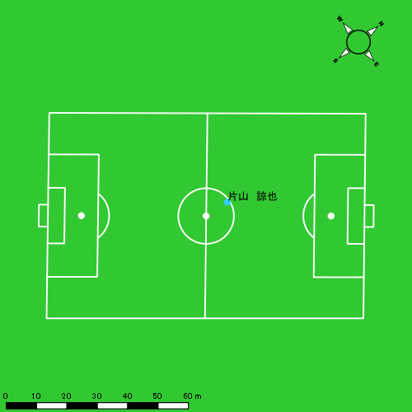 |  |  |  |  | 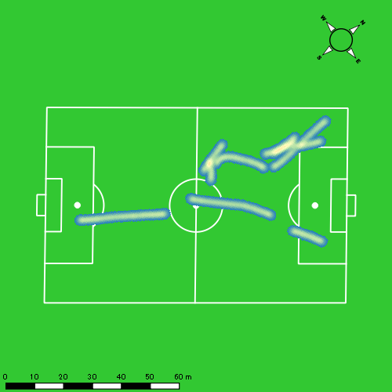 |  |  |  |  |  |  | 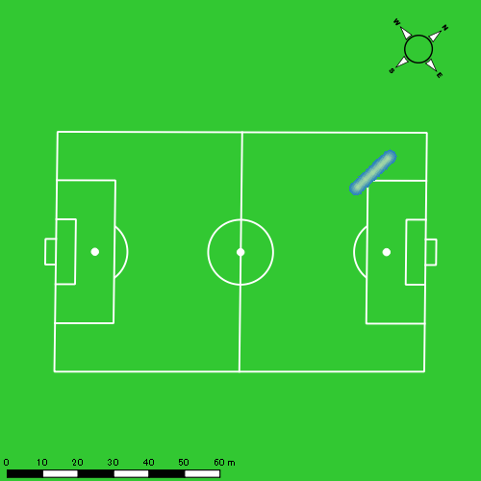 |  |  |  |  |  |  | 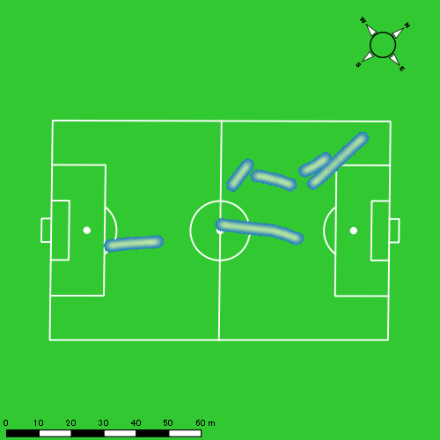
0531vs佐世保南後半 平均ポジション |  |  |  |  | 0531vs佐世保南後半 ハイスピードゾーン |  |  |  |  |  |  | 0531vs佐世保南後半 スプリントゾーン1 |  |  |  |  |  |  | 0531vs佐世保南後半 スプリントゾーン2 | 0531vs佐世保南後半 スプリントゾーン3
少ない 出現率 多い
少ない 出現率 多い
少ない 出現率 多い
少ない 出現率 多い
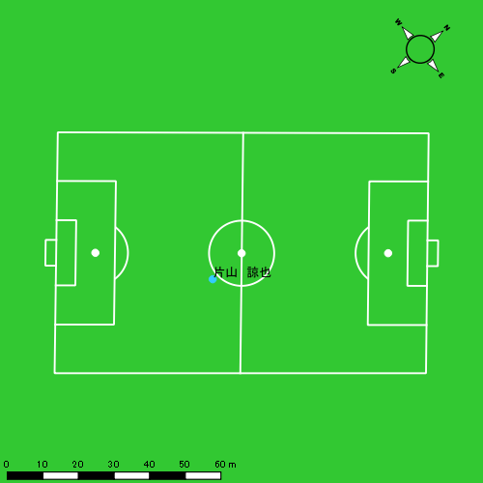 |  |  |  |  | 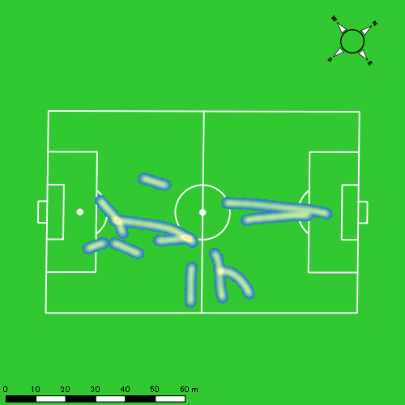 |  |  |  |  |  |  | 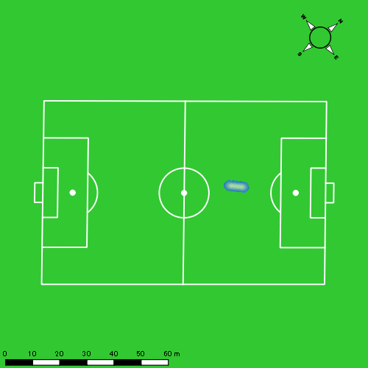 |  |  |  |  |  |  | 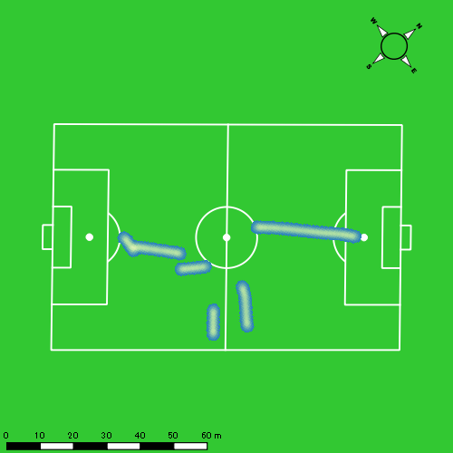

西村 優斗
...
 | 計測開始（JST） | 計測終了（JST） | ディフェンディング サード | ミドル サード | アタッキング サード |  | ZONE1 (m, hh:mm:ss) |  | ZONE2 (m, hh:mm:ss) |  | ZONE3 (m, hh:mm:ss) |  | ZONE4 (m, hh:mm:ss) |  | ZONE5 (m, hh:mm:ss) |  | ZONE6 (m, hh:mm:ss) |  | 合計
西村 優斗 |  |  |  |  |  |  | -5.4km/h |  | 5.4km/h-12.6km/h |  | 12.6km/h-18.0km/h |  | 18.0km/h-23.4km/h |  | 23.4km/h-28.8km/h |  | 28.8km/h-
0531vs佐世保南前半 | 2025/05/31 12:00:35 - 2025/05/31 12:15:34 |  | 15.73% | 75.61% | 8.65% | 0531vs佐世保南前半 0 - 15 | 419.33 | 0:08:49 | 696.32 | 0:05:02 | 269.23 | 0:01:05 | 19.65 | 0:00:04 | 0.00 | 0:00:00 | 0.00 | 0:00:00 | 1,404.54
 | 2025/05/31 12:15:35 - 2025/05/31 12:30:34 |  | 22.68% | 68.36% | 8.96% | 15 - 30 | 393.21 | 0:07:44 | 787.69 | 0:05:40 | 351.05 | 0:01:23 | 72.38 | 0:00:13 | 0.00 | 0:00:00 | 0.00 | 0:00:00 | 1,604.33
 | 2025/05/31 12:30:35 - 2025/05/31 12:36:39 |  | 22.77% | 72.41% | 4.82% | 30 - | 148.01 | 0:02:48 | 357.10 | 0:02:38 | 121.29 | 0:00:29 | 46.27 | 0:00:08 | 6.82 | 0:00:01 | 0.00 | 0:00:00 | 679.49
0531vs佐世保南後半 | 2025/05/31 12:46:51 - 2025/05/31 13:01:50 |  | 27.48% | 66.80% | 5.72% | 0531vs佐世保南後半 0 - 15 | 286.75 | 0:08:18 | 752.33 | 0:05:26 | 268.56 | 0:01:05 | 50.57 | 0:00:09 | 10.88 | 0:00:02 | 0.00 | 0:00:00 | 1,369.08
 | 2025/05/31 13:01:51 - 2025/05/31 13:16:50 |  | 17.94% | 73.61% | 8.46% | 15 - 30 | 272.92 | 0:07:46 | 797.33 | 0:05:53 | 292.52 | 0:01:11 | 49.03 | 0:00:09 | 0.00 | 0:00:00 | 0.00 | 0:00:00 | 1,411.80
 | 2025/05/31 13:16:51 - 2025/05/31 13:25:05 |  | 28.66% | 69.97% | 1.37% | 30 - | 204.18 | 0:04:40 | 433.22 | 0:03:00 | 127.18 | 0:00:31 | 18.90 | 0:00:04 | 0.00 | 0:00:00 | 0.00 | 0:00:00 | 783.47
 |  |  |  |  |  |  | 1,724.39 | 0:40:05 | 3,824.00 | 0:27:40 | 1,429.82 | 0:05:45 | 256.80 | 0:00:47 | 17.70 | 0:00:03 | 0.00 | 0:00:00 | 7,252.70

速度ゾーン（時間割合）グラフ
速度ゾーン（時間割合, セッション別）
速度ゾーン（時間割合詳細）
ZONE1 | ZONE2 | ZONE3 | ZONE4 | ZONE5 | ZONE6 | 0531vs佐世保南前半 | 53.61% | 37.00% | 8.19% | 1.15% | 0.05% | 0.00% | 0531vs佐世保南前半 0 - 15 | 58.79% | 33.59% | 7.22% | 0.40% | 0.00% | 0.00%
0:40:05 | 0:27:40 | 0:05:45 | 0:00:47 | 0:00:03 | 0:00:00 | 0531vs佐世保南後半 | 54.22% | 37.44% | 7.32% | 0.95% | 0.07% | 0.00% | 15 - 30 | 51.51% | 37.82% | 9.20% | 1.47% | 0.00% | 0.00%
 |  |  |  |  |  |  |  |  |  |  |  |  | 30 - | 46.03% | 43.40% | 8.05% | 2.25% | 0.27% | 0.00%
 |  |  |  |  |  |  |  |  |  |  |  |  | 0531vs佐世保南後半 0 - 15 | 55.38% | 36.18% | 7.24% | 1.02% | 0.18% | 0.00%
 |  |  |  |  |  |  |  |  |  |  |  |  | 15 - 30 | 51.82% | 39.24% | 7.93% | 1.00% | 0.00% | 0.00%
 |  |  |  |  |  |  |  |  |  |  |  |  | 30 - | 56.48% | 36.44% | 6.34% | 0.73% | 0.00% | 0.00%

1分毎走行距離
1分毎ハイスピード距離
速度ゾーングラフ
0531vs佐世保南前半 0 - 15 | 93.635757358 | 1.1052417434
15 - 30 | 106.90989079 | 4.4986945757
30 - | 111.62143592 | 7.9065821704
0531vs佐世保南後半 0 - 15 | 91.272135324 | 3.7491358791
15 - 30 | 94.119776903 | 3.0097930985
30 - | 94.849385236 | 2.2904576712

少ない 出現率 多い
少ない 出現率 多い
少ない 出現率 多い
0531vs佐世保南前半 平均ポジション |  |  |  |  | 0531vs佐世保南前半 ハイスピードゾーン |  |  |  |  |  |  | 0531vs佐世保南前半 スプリントゾーン2 |  |  |  |  |  |  | 0531vs佐世保南前半 スプリントゾーン3
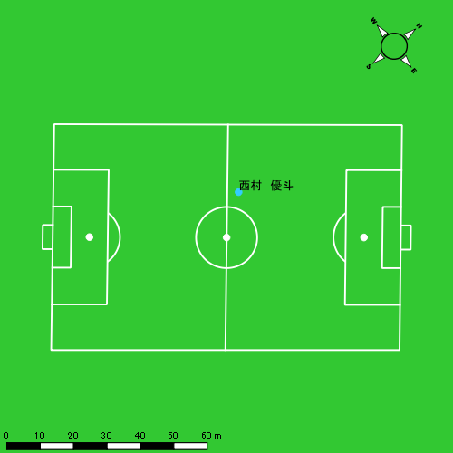 |  |  |  |  | 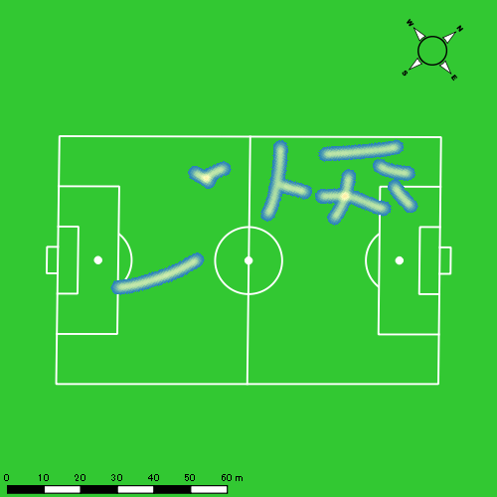 |  |  |  |  |  |  | 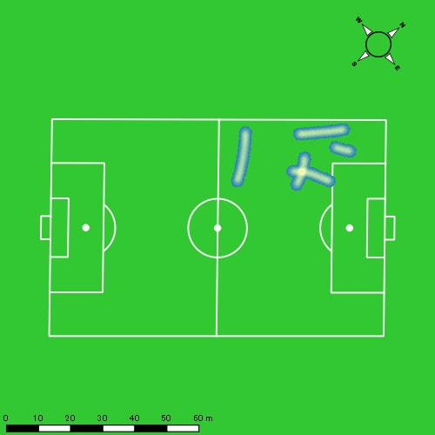
0531vs佐世保南後半 平均ポジション |  |  |  |  | 0531vs佐世保南後半 ハイスピードゾーン |  |  |  |  |  |  | 0531vs佐世保南後半 スプリントゾーン2 |  |  |  |  |  |  | 0531vs佐世保南後半 スプリントゾーン3
少ない 出現率 多い
少ない 出現率 多い
少ない 出現率 多い
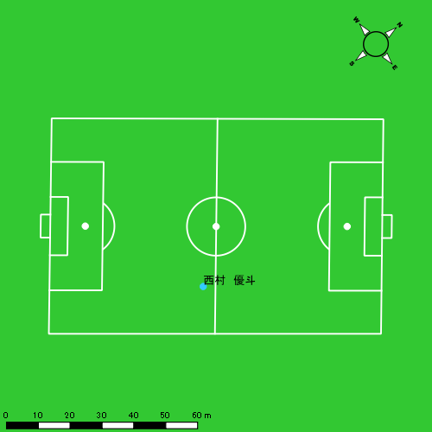 |  |  |  |  | 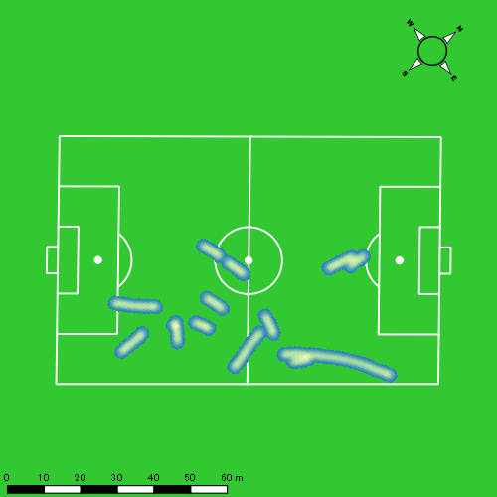 |  |  |  |  |  |  | 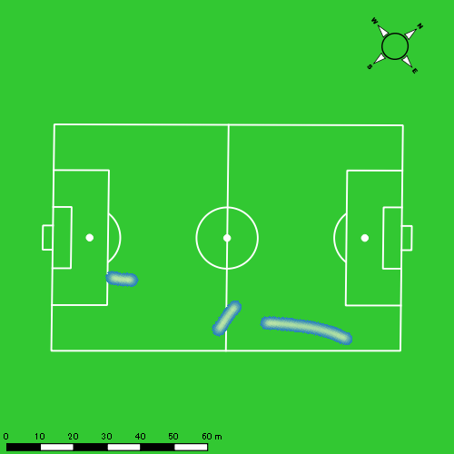

大川 琉稀
...
 | 計測開始（JST） | 計測終了（JST） | ディフェンディング サード | ミドル サード | アタッキング サード |  | ZONE1 (m, hh:mm:ss) |  | ZONE2 (m, hh:mm:ss) |  | ZONE3 (m, hh:mm:ss) |  | ZONE4 (m, hh:mm:ss) |  | ZONE5 (m, hh:mm:ss) |  | ZONE6 (m, hh:mm:ss) |  | 合計
大川 琉稀 |  |  |  |  |  |  | -5.4km/h |  | 5.4km/h-12.6km/h |  | 12.6km/h-18.0km/h |  | 18.0km/h-23.4km/h |  | 23.4km/h-28.8km/h |  | 28.8km/h-
0531vs佐世保南前半 | 2025/05/31 12:00:35 - 2025/05/31 12:15:34 |  | 9.08% | 58.73% | 32.19% | 0531vs佐世保南前半 0 - 15 | 286.39 | 0:06:40 | 908.05 | 0:06:28 | 439.53 | 0:01:48 | 19.32 | 0:00:04 | 0.00 | 0:00:00 | 0.00 | 0:00:00 | 1,653.29
 | 2025/05/31 12:15:35 - 2025/05/31 12:30:34 |  | 4.99% | 59.87% | 35.15% | 15 - 30 | 291.82 | 0:06:35 | 884.23 | 0:06:21 | 441.77 | 0:01:48 | 83.93 | 0:00:15 | 2.66 | 0:00:00 | 0.00 | 0:00:00 | 1,704.41
 | 2025/05/31 12:30:35 - 2025/05/31 12:36:39 |  | 14.50% | 51.80% | 33.70% | 30 - | 139.72 | 0:03:02 | 334.50 | 0:02:21 | 129.29 | 0:00:30 | 61.48 | 0:00:11 | 0.00 | 0:00:00 | 0.00 | 0:00:00 | 664.98
0531vs佐世保南後半 | 2025/05/31 12:46:51 - 2025/05/31 13:01:50 |  | 12.54% | 45.90% | 41.56% | 0531vs佐世保南後半 0 - 15 | 256.05 | 0:07:21 | 851.01 | 0:05:52 | 352.33 | 0:01:27 | 111.21 | 0:00:20 | 0.00 | 0:00:00 | 0.00 | 0:00:00 | 1,570.59
 | 2025/05/31 13:01:51 - 2025/05/31 13:02:25 |  | 0.00% | 18.73% | 81.27% | 15 - 30 | 10.09 | 0:00:12 | 39.62 | 0:00:16 | 18.85 | 0:00:05 | 9.93 | 0:00:02 | 0.00 | 0:00:00 | 0.00 | 0:00:00 | 78.49
 |  |  |  |  |  |  | 984.06 | 0:23:51 | 3,017.40 | 0:21:19 | 1,381.77 | 0:05:38 | 285.87 | 0:00:51 | 2.66 | 0:00:00 | 0.00 | 0:00:00 | 5,671.76

速度ゾーン（時間割合）グラフ
速度ゾーン（時間割合, セッション別）
速度ゾーン（時間割合詳細）
ZONE1 | ZONE2 | ZONE3 | ZONE4 | ZONE5 | ZONE6 | 0531vs佐世保南前半 | 45.16% | 42.06% | 11.38% | 1.38% | 0.02% | 0.00% | 0531vs佐世保南前半 0 - 15 | 44.43% | 43.17% | 11.98% | 0.42% | 0.00% | 0.00%
0:23:51 | 0:21:19 | 0:05:38 | 0:00:51 | 0:00:00 | 0:00:00 | 0531vs佐世保南後半 | 48.49% | 39.40% | 9.80% | 2.31% | 0.00% | 0.00% | 15 - 30 | 43.93% | 42.36% | 12.02% | 1.64% | 0.04% | 0.00%
 |  |  |  |  |  |  |  |  |  |  |  |  | 30 - | 49.97% | 38.63% | 8.33% | 3.07% | 0.00% | 0.00%
 |  |  |  |  |  |  |  |  |  |  |  |  | 0531vs佐世保南後半 0 - 15 | 49.00% | 39.13% | 9.67% | 2.20% | 0.00% | 0.00%
 |  |  |  |  |  |  |  |  |  |  |  |  | 15 - 30 | 35.43% | 46.29% | 13.14% | 5.14% | 0.00% | 0.00%

1分毎走行距離
1分毎ハイスピード距離
速度ゾーングラフ
0531vs佐世保南前半 0 - 15 | 110.21924182 | 0.77120694381
15 - 30 | 113.56431312 | 5.3078947838
30 - | 109.31216698 | 10.106655231
0531vs佐世保南後半 0 - 15 | 104.70605823 | 6.7956336766
15 - 30 | 133.20458679 | 17.018822739

少ない 出現率 多い
少ない 出現率 多い
少ない 出現率 多い
0531vs佐世保南前半 平均ポジション |  |  |  |  | 0531vs佐世保南前半 ハイスピードゾーン |  |  |  |  |  |  | 0531vs佐世保南前半 スプリントゾーン2 |  |  |  |  |  |  | 0531vs佐世保南前半 スプリントゾーン3
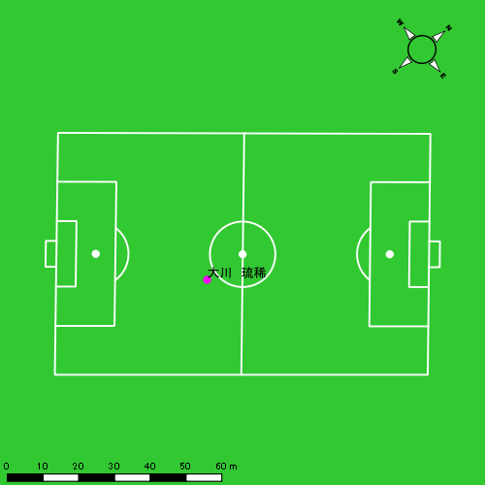 |  |  |  |  | 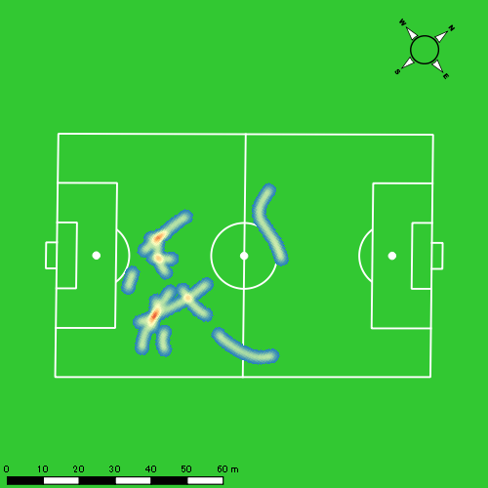 |  |  |  |  |  |  | 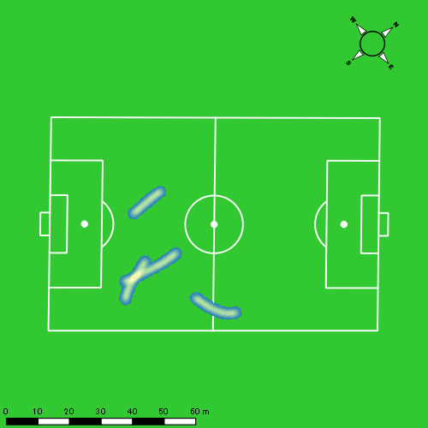
0531vs佐世保南後半 平均ポジション |  |  |  |  | 0531vs佐世保南後半 ハイスピードゾーン |  |  |  |  |  |  | 0531vs佐世保南後半 スプリントゾーン2 |  |  |  |  |  |  | 0531vs佐世保南後半 スプリントゾーン3
少ない 出現率 多い
少ない 出現率 多い
少ない 出現率 多い
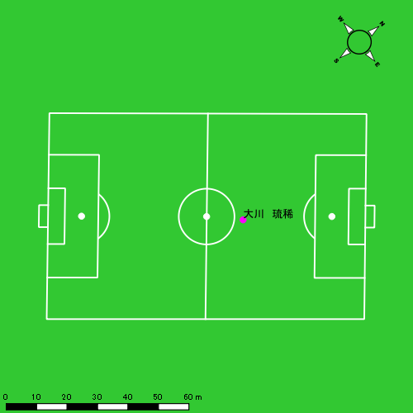 |  |  |  |  | 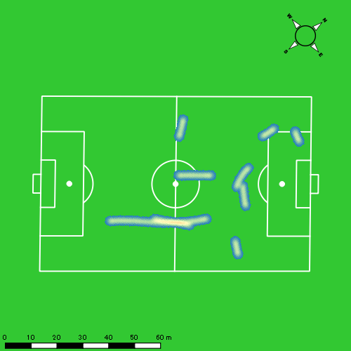 |  |  |  |  |  |  | 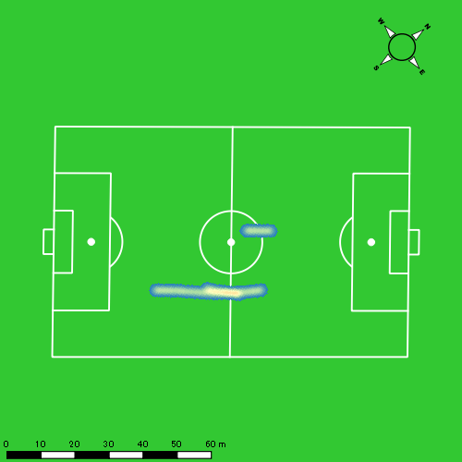

林田 一護
...
 | 計測開始（JST） | 計測終了（JST） | ディフェンディング サード | ミドル サード | アタッキング サード |  | ZONE1 (m, hh:mm:ss) |  | ZONE2 (m, hh:mm:ss) |  | ZONE3 (m, hh:mm:ss) |  | ZONE4 (m, hh:mm:ss) |  | ZONE5 (m, hh:mm:ss) |  | ZONE6 (m, hh:mm:ss) |  | 合計
林田 一護 |  |  |  |  |  |  | -5.4km/h |  | 5.4km/h-12.6km/h |  | 12.6km/h-18.0km/h |  | 18.0km/h-23.4km/h |  | 23.4km/h-28.8km/h |  | 28.8km/h-
0531vs佐世保南前半 | 2025/05/31 12:00:35 - 2025/05/31 12:15:34 |  | 10.61% | 66.02% | 23.37% | 0531vs佐世保南前半 0 - 15 | 332.63 | 0:06:12 | 917.55 | 0:06:20 | 572.18 | 0:02:19 | 49.00 | 0:00:09 | 0.00 | 0:00:00 | 0.00 | 0:00:00 | 1,871.35
 | 2025/05/31 12:15:35 - 2025/05/31 12:30:34 |  | 7.12% | 76.79% | 16.09% | 15 - 30 | 335.78 | 0:06:46 | 935.52 | 0:06:22 | 381.82 | 0:01:32 | 100.64 | 0:00:19 | 0.00 | 0:00:00 | 0.00 | 0:00:00 | 1,753.76
 | 2025/05/31 12:30:35 - 2025/05/31 12:36:39 |  | 14.52% | 78.60% | 6.88% | 30 - | 145.01 | 0:02:38 | 392.66 | 0:02:37 | 157.96 | 0:00:40 | 56.62 | 0:00:10 | 0.00 | 0:00:00 | 0.00 | 0:00:00 | 752.25
0531vs佐世保南後半 | 2025/05/31 12:46:51 - 2025/05/31 13:01:50 |  | 9.82% | 80.03% | 10.14% | 0531vs佐世保南後半 0 - 15 | 358.57 | 0:08:33 | 737.98 | 0:04:58 | 327.48 | 0:01:19 | 49.16 | 0:00:09 | 0.00 | 0:00:00 | 0.00 | 0:00:00 | 1,473.19
 | 2025/05/31 13:01:51 - 2025/05/31 13:15:14 |  | 11.11% | 74.68% | 14.21% | 15 - 30 | 313.51 | 0:06:40 | 800.43 | 0:05:41 | 246.37 | 0:01:00 | 13.59 | 0:00:03 | 0.00 | 0:00:00 | 0.00 | 0:00:00 | 1,373.89
 |  |  |  |  |  |  | 1,485.49 | 0:30:49 | 3,784.13 | 0:25:59 | 1,685.82 | 0:06:50 | 269.00 | 0:00:50 | 0.00 | 0:00:00 | 0.00 | 0:00:00 | 7,224.44

速度ゾーン（時間割合）グラフ
速度ゾーン（時間割合, セッション別）
速度ゾーン（時間割合詳細）
ZONE1 | ZONE2 | ZONE3 | ZONE4 | ZONE5 | ZONE6 | 0531vs佐世保南前半 | 43.21% | 42.49% | 12.51% | 1.79% | 0.00% | 0.00% | 0531vs佐世保南前半 0 - 15 | 41.30% | 42.23% | 15.43% | 1.04% | 0.00% | 0.00%
0:30:49 | 0:25:59 | 0:06:50 | 0:00:50 | 0:00:00 | 0:00:00 | 0531vs佐世保南後半 | 53.60% | 37.54% | 8.18% | 0.68% | 0.00% | 0.00% | 15 - 30 | 45.13% | 42.49% | 10.27% | 2.11% | 0.00% | 0.00%
 |  |  |  |  |  |  |  |  |  |  |  |  | 30 - | 43.18% | 43.12% | 10.85% | 2.85% | 0.00% | 0.00%
 |  |  |  |  |  |  |  |  |  |  |  |  | 0531vs佐世保南後半 0 - 15 | 57.04% | 33.13% | 8.82% | 1.00% | 0.00% | 0.00%
 |  |  |  |  |  |  |  |  |  |  |  |  | 15 - 30 | 49.75% | 42.46% | 7.46% | 0.32% | 0.00% | 0.00%

1分毎走行距離
1分毎ハイスピード距離
速度ゾーングラフ
0531vs佐世保南前半 0 - 15 | 124.75689535 | 2.2461799737
15 - 30 | 116.85234592 | 6.0324978454
30 - | 123.55374523 | 7.8429855457
0531vs佐世保南後半 0 - 15 | 98.212581778 | 2.8884856188
15 - 30 | 102.51548863 | 0

少ない 出現率 多い
少ない 出現率 多い
少ない 出現率 多い
0531vs佐世保南前半 平均ポジション |  |  |  |  | 0531vs佐世保南前半 ハイスピードゾーン |  |  |  |  |  |  | 0531vs佐世保南前半 スプリントゾーン2 |  |  |  |  |  |  | 0531vs佐世保南前半 スプリントゾーン3
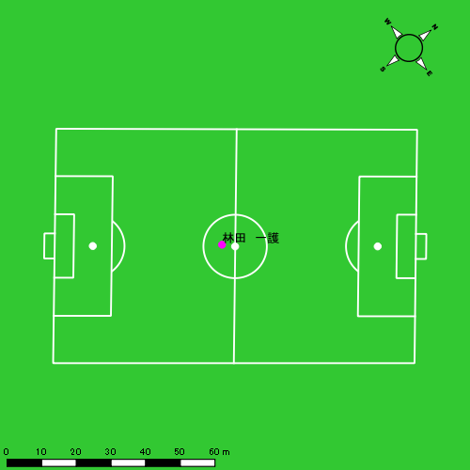 |  |  |  |  | 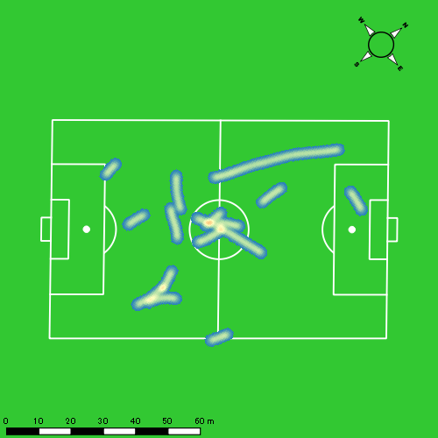 |  |  |  |  |  |  | 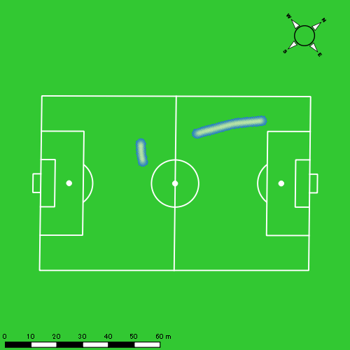
0531vs佐世保南後半 平均ポジション |  |  |  |  | 0531vs佐世保南後半 ハイスピードゾーン |  |  |  |  |  |  | 0531vs佐世保南後半 スプリントゾーン2 |  |  |  |  |  |  | 0531vs佐世保南後半 スプリントゾーン3
少ない 出現率 多い
少ない 出現率 多い
少ない 出現率 多い
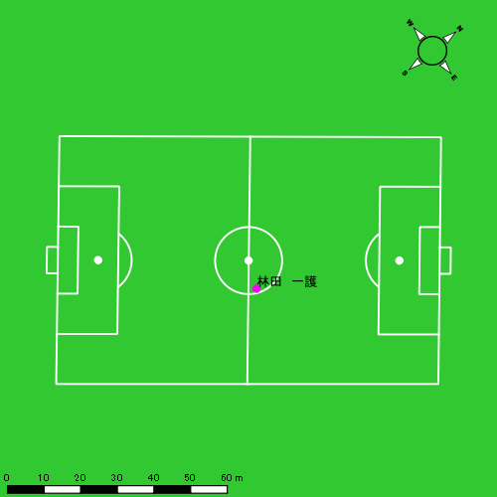 |  |  |  |  | 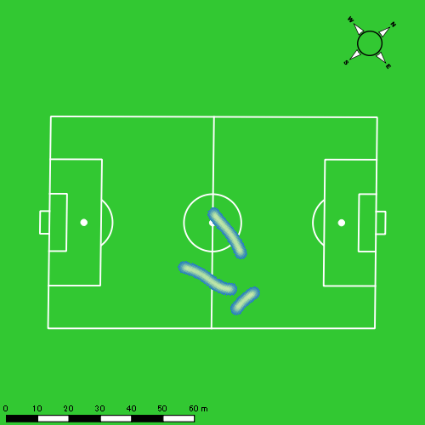 |  |  |  |  |  |  | 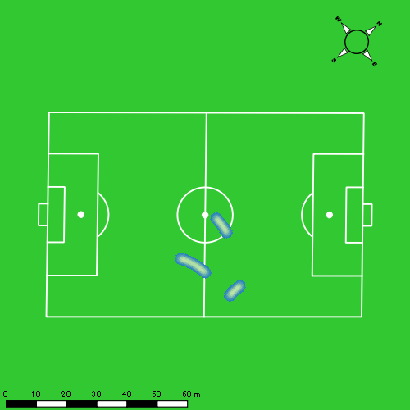

福吉 爽生
...
 | 計測開始（JST） | 計測終了（JST） | ディフェンディング サード | ミドル サード | アタッキング サード |  | ZONE1 (m, hh:mm:ss) |  | ZONE2 (m, hh:mm:ss) |  | ZONE3 (m, hh:mm:ss) |  | ZONE4 (m, hh:mm:ss) |  | ZONE5 (m, hh:mm:ss) |  | ZONE6 (m, hh:mm:ss) |  | 合計
福吉 爽生 |  |  |  |  |  |  | -5.4km/h |  | 5.4km/h-12.6km/h |  | 12.6km/h-18.0km/h |  | 18.0km/h-23.4km/h |  | 23.4km/h-28.8km/h |  | 28.8km/h-
0531vs佐世保南前半 | 2025/05/31 12:00:35 - 2025/05/31 12:15:34 |  | 9.81% | 46.87% | 43.32% | 0531vs佐世保南前半 0 - 15 | 325.67 | 0:06:48 | 837.77 | 0:05:59 | 449.05 | 0:01:46 | 137.30 | 0:00:25 | 14.99 | 0:00:02 | 0.00 | 0:00:00 | 1,764.78
 | 2025/05/31 12:15:35 - 2025/05/31 12:30:34 |  | 4.76% | 59.17% | 36.08% | 15 - 30 | 368.84 | 0:07:12 | 782.62 | 0:05:39 | 447.72 | 0:01:45 | 108.00 | 0:00:20 | 30.50 | 0:00:04 | 0.00 | 0:00:00 | 1,737.68
 | 2025/05/31 12:30:35 - 2025/05/31 12:36:39 |  | 14.12% | 53.73% | 32.14% | 30 - | 172.25 | 0:02:52 | 330.17 | 0:02:20 | 150.54 | 0:00:36 | 90.20 | 0:00:16 | 14.02 | 0:00:02 | 0.00 | 0:00:00 | 757.17
0531vs佐世保南後半 | 2025/05/31 12:46:51 - 2025/05/31 13:01:50 |  | 6.94% | 56.87% | 36.19% | 0531vs佐世保南後半 0 - 15 | 339.92 | 0:07:30 | 836.57 | 0:05:47 | 328.92 | 0:01:18 | 138.88 | 0:00:25 | 0.00 | 0:00:00 | 0.00 | 0:00:00 | 1,644.29
 | 2025/05/31 13:01:51 - 2025/05/31 13:02:25 |  | 0.00% | 26.46% | 73.54% | 15 - 30 | 16.84 | 0:00:15 | 21.04 | 0:00:09 | 37.17 | 0:00:09 | 11.80 | 0:00:02 | 0.00 | 0:00:00 | 0.00 | 0:00:00 | 86.84
 |  |  |  |  |  |  | 1,223.51 | 0:24:37 | 2,808.16 | 0:19:54 | 1,413.40 | 0:05:33 | 486.19 | 0:01:27 | 59.51 | 0:00:09 | 0.00 | 0:00:00 | 5,990.77

速度ゾーン（時間割合）グラフ
速度ゾーン（時間割合, セッション別）
速度ゾーン（時間割合詳細）
ZONE1 | ZONE2 | ZONE3 | ZONE4 | ZONE5 | ZONE6 | 0531vs佐世保南前半 | 46.76% | 38.69% | 11.38% | 2.77% | 0.40% | 0.00% | 0531vs佐世保南前半 0 - 15 | 45.37% | 39.90% | 11.76% | 2.73% | 0.24% | 0.00%
0:24:37 | 0:19:54 | 0:05:33 | 0:01:27 | 0:00:09 | 0:00:00 | 0531vs佐世保南後半 | 49.69% | 38.12% | 9.30% | 2.89% | 0.00% | 0.00% | 15 - 30 | 48.04% | 37.64% | 11.64% | 2.18% | 0.49% | 0.00%
 |  |  |  |  |  |  |  |  |  |  |  |  | 30 - | 47.01% | 38.30% | 9.81% | 4.33% | 0.55% | 0.00%
 |  |  |  |  |  |  |  |  |  |  |  |  | 0531vs佐世保南後半 0 - 15 | 49.98% | 38.58% | 8.69% | 2.76% | 0.00% | 0.00%
 |  |  |  |  |  |  |  |  |  |  |  |  | 15 - 30 | 42.29% | 26.29% | 25.14% | 6.29% | 0.00% | 0.00%

1分毎走行距離
1分毎ハイスピード距離
速度ゾーングラフ
0531vs佐世保南前半 0 - 15 | 117.65206927 | 9.3372647599
15 - 30 | 115.82543583 | 8.2800668887
30 - | 124.42741908 | 16.973469679
0531vs佐世保南後半 0 - 15 | 109.61937532 | 8.8700152731
15 - 30 | 148.30886802 | 13.180286711

少ない 出現率 多い
少ない 出現率 多い
少ない 出現率 多い
少ない 出現率 多い
0531vs佐世保南前半 平均ポジション |  |  |  |  | 0531vs佐世保南前半 ハイスピードゾーン |  |  |  |  |  |  | 0531vs佐世保南前半 スプリントゾーン1 |  |  |  |  |  |  | 0531vs佐世保南前半 スプリントゾーン2 | 0531vs佐世保南前半 スプリントゾーン3
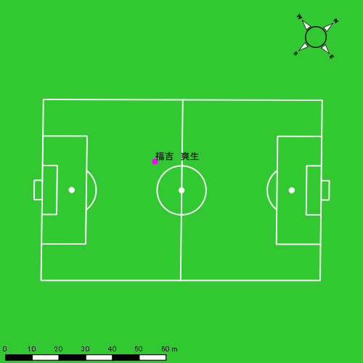 |  |  |  |  | 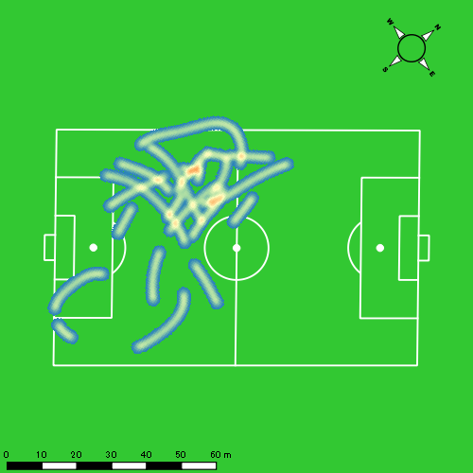 |  |  |  |  |  |  | 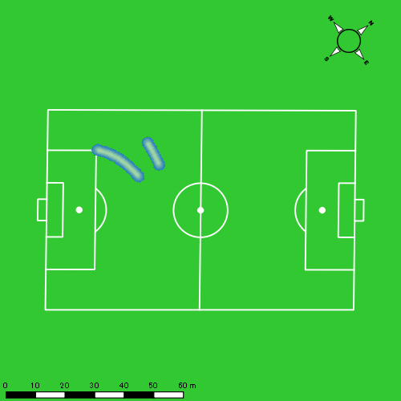 |  |  |  |  |  |  | 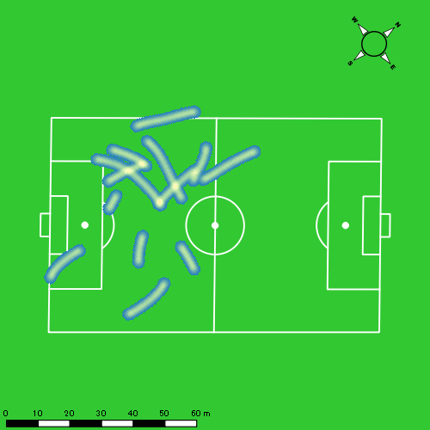
0531vs佐世保南後半 平均ポジション |  |  |  |  | 0531vs佐世保南後半 ハイスピードゾーン |  |  |  |  |  |  | 0531vs佐世保南後半 スプリントゾーン2 |  |  |  |  |  |  | 0531vs佐世保南後半 スプリントゾーン3
少ない 出現率 多い
少ない 出現率 多い
少ない 出現率 多い
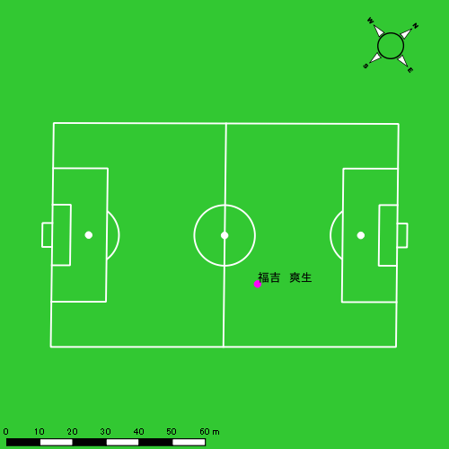 |  |  |  |  | 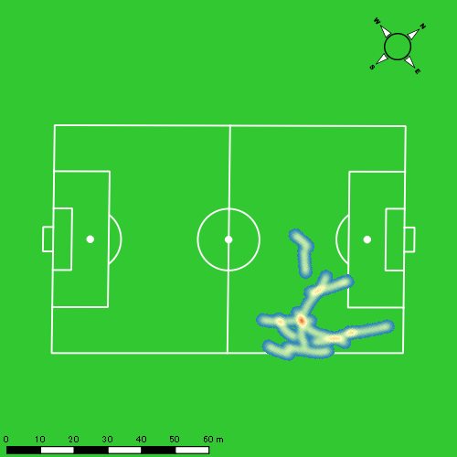

吉田 悠月
...
 | 計測開始（JST） | 計測終了（JST） | ディフェンディング サード | ミドル サード | アタッキング サード |  | ZONE1 (m, hh:mm:ss) |  | ZONE2 (m, hh:mm:ss) |  | ZONE3 (m, hh:mm:ss) |  | ZONE4 (m, hh:mm:ss) |  | ZONE5 (m, hh:mm:ss) |  | ZONE6 (m, hh:mm:ss) |  | 合計
吉田 悠月 |  |  |  |  |  |  | -5.4km/h |  | 5.4km/h-12.6km/h |  | 12.6km/h-18.0km/h |  | 18.0km/h-23.4km/h |  | 23.4km/h-28.8km/h |  | 28.8km/h-
0531vs佐世保南前半 | 2025/05/31 12:00:35 - 2025/05/31 12:15:34 |  | 1.74% | 28.47% | 69.79% | 0531vs佐世保南前半 0 - 15 | 289.39 | 0:06:25 | 900.91 | 0:06:25 | 346.41 | 0:01:22 | 177.16 | 0:00:31 | 112.56 | 0:00:16 | 0.00 | 0:00:00 | 1,826.44
 | 2025/05/31 12:15:35 - 2025/05/31 12:30:34 |  | 0.87% | 30.76% | 68.37% | 15 - 30 | 319.92 | 0:07:01 | 858.48 | 0:06:10 | 347.44 | 0:01:24 | 110.88 | 0:00:20 | 32.71 | 0:00:05 | 0.00 | 0:00:00 | 1,669.42
 | 2025/05/31 12:30:35 - 2025/05/31 12:36:39 |  | 0.97% | 45.05% | 53.97% | 30 - | 105.95 | 0:02:18 | 443.42 | 0:03:11 | 106.98 | 0:00:26 | 55.68 | 0:00:10 | 1.31 | 0:00:00 | 0.00 | 0:00:00 | 713.34
0531vs佐世保南後半 | 2025/05/31 12:46:51 - 2025/05/31 12:53:11 |  | 0.00% | 44.44% | 55.56% | 0531vs佐世保南後半 0 - 15 | 89.93 | 0:02:13 | 444.46 | 0:03:02 | 176.07 | 0:00:42 | 107.13 | 0:00:19 | 30.87 | 0:00:04 | 0.00 | 0:00:00 | 848.46
 | 2025/05/31 12:53:12 - 2025/05/31 13:08:11 |  | 0.00% | 0.00% | 0.00% | 15 - 30 | 0.00 | 0:00:00 | 0.39 | 0:00:00 | 0.00 | 0:00:00 | 0.00 | 0:00:00 | 0.00 | 0:00:00 | 0.00 | 0:00:00 | 0.39
 |  |  |  |  |  |  | 805.19 | 0:17:58 | 2,647.66 | 0:18:48 | 976.90 | 0:03:55 | 450.85 | 0:01:20 | 177.44 | 0:00:25 | 0.00 | 0:00:00 | 5,058.04

速度ゾーン（時間割合）グラフ
速度ゾーン（時間割合, セッション別）
速度ゾーン（時間割合詳細）
ZONE1 | ZONE2 | ZONE3 | ZONE4 | ZONE5 | ZONE6 | 0531vs佐世保南前半 | 43.65% | 43.70% | 8.89% | 2.81% | 0.95% | 0.00% | 0531vs佐世保南前半 0 - 15 | 42.85% | 42.78% | 9.14% | 3.47% | 1.76% | 0.00%
0:17:58 | 0:18:48 | 0:03:55 | 0:01:20 | 0:00:25 | 0:00:00 | 0531vs佐世保南後半 | 34.89% | 47.85% | 11.12% | 4.98% | 1.15% | 0.00% | 15 - 30 | 46.80% | 41.09% | 9.38% | 2.22% | 0.51% | 0.00%
 |  |  |  |  |  |  |  |  |  |  |  |  | 30 - | 37.86% | 52.38% | 7.07% | 2.63% | 0.05% | 0.00%
 |  |  |  |  |  |  |  |  |  |  |  |  | 0531vs佐世保南後半 0 - 15 | 34.91% | 47.82% | 11.13% | 4.99% | 1.15% | 0.00%
 |  |  |  |  |  |  |  |  |  |  |  |  | 15 - 30 | 0.00% | 100.00% | 0.00% | 0.00% | 0.00% | 0.00%

1分毎走行距離
1分毎ハイスピード距離
速度ゾーングラフ
0531vs佐世保南前半 0 - 15 | 121.76239841 | 18.41816595
15 - 30 | 111.21794801 | 8.7423892134
30 - | 117.26136281 | 9.3678931322
0531vs佐世保南後半 0 - 15 | 133.61578946 | 21.231934902
15 - 30 | 0 | 0

0531vs佐世保南前半 平均ポジション |  |  |  |  | 0531vs佐世保南前半 ハイスピードゾーン |  |  |  |  |  |  | 0531vs佐世保南前半 スプリントゾーン1 |  |  |  |  |  |  | 0531vs佐世保南前半 スプリントゾーン2 | 0531vs佐世保南前半 スプリントゾーン3
少ない 出現率 多い
少ない 出現率 多い
少ない 出現率 多い
少ない 出現率 多い
0531vs佐世保南後半 平均ポジション |  |  |  |  | 0531vs佐世保南後半 ハイスピードゾーン |  |  |  |  |  |  | 0531vs佐世保南後半 スプリントゾーン1 |  |  |  |  |  |  | 0531vs佐世保南後半 スプリントゾーン2 | 0531vs佐世保南後半 スプリントゾーン3
少ない 出現率 多い
少ない 出現率 多い
少ない 出現率 多い
少ない 出現率 多い

山口 惺也
...
 | 計測開始（JST） | 計測終了（JST） | ディフェンディング サード | ミドル サード | アタッキング サード |  | ZONE1 (m, hh:mm:ss) |  | ZONE2 (m, hh:mm:ss) |  | ZONE3 (m, hh:mm:ss) |  | ZONE4 (m, hh:mm:ss) |  | ZONE5 (m, hh:mm:ss) |  | ZONE6 (m, hh:mm:ss) |  | 合計
山口 惺也 |  |  |  |  |  |  | -5.4km/h |  | 5.4km/h-12.6km/h |  | 12.6km/h-18.0km/h |  | 18.0km/h-23.4km/h |  | 23.4km/h-28.8km/h |  | 28.8km/h-
0531vs佐世保南前半 | 2025/05/31 12:00:35 - 2025/05/31 12:15:34 |  | 0.43% | 21.26% | 78.31% | 0531vs佐世保南前半 0 - 15 | 294.74 | 0:06:24 | 926.99 | 0:06:31 | 430.32 | 0:01:44 | 114.14 | 0:00:21 | 0.00 | 0:00:00 | 0.00 | 0:00:00 | 1,766.19
 | 2025/05/31 12:15:35 - 2025/05/31 12:30:34 |  | 0.00% | 38.76% | 61.24% | 15 - 30 | 284.61 | 0:07:06 | 887.38 | 0:06:03 | 398.73 | 0:01:36 | 81.44 | 0:00:15 | 0.00 | 0:00:00 | 0.00 | 0:00:00 | 1,652.16
 | 2025/05/31 12:30:35 - 2025/05/31 12:36:39 |  | 11.47% | 43.04% | 45.49% | 30 - | 79.88 | 0:02:54 | 329.77 | 0:02:17 | 203.97 | 0:00:49 | 24.36 | 0:00:05 | 0.00 | 0:00:00 | 0.00 | 0:00:00 | 637.98
0531vs佐世保南後半 | 2025/05/31 12:46:51 - 2025/05/31 12:53:11 |  | 4.94% | 42.67% | 52.40% | 0531vs佐世保南後半 0 - 15 | 118.81 | 0:02:35 | 432.05 | 0:02:59 | 172.34 | 0:00:41 | 30.99 | 0:00:06 | 0.00 | 0:00:00 | 0.00 | 0:00:00 | 754.20
 | 2025/05/31 12:53:12 - 2025/05/31 13:08:11 |  | 0.00% | 0.00% | 100.00% | 15 - 30 | 0.00 | 0:00:00 | 0.44 | 0:00:00 | 0.00 | 0:00:00 | 0.00 | 0:00:00 | 0.00 | 0:00:00 | 0.00 | 0:00:00 | 0.44
 |  |  |  |  |  |  | 778.03 | 0:18:58 | 2,576.63 | 0:17:51 | 1,205.37 | 0:04:51 | 250.93 | 0:00:46 | 0.00 | 0:00:00 | 0.00 | 0:00:00 | 4,810.97

速度ゾーン（時間割合）グラフ
速度ゾーン（時間割合, セッション別）
速度ゾーン（時間割合詳細）
ZONE1 | ZONE2 | ZONE3 | ZONE4 | ZONE5 | ZONE6 | 0531vs佐世保南前半 | 45.42% | 41.19% | 11.52% | 1.87% | 0.00% | 0.00% | 0531vs佐世保南前半 0 - 15 | 42.65% | 43.45% | 11.59% | 2.31% | 0.00% | 0.00%
0:18:58 | 0:17:51 | 0:04:51 | 0:00:46 | 0:00:00 | 0:00:00 | 0531vs佐世保南後半 | 40.56% | 47.06% | 10.86% | 1.52% | 0.00% | 0.00% | 15 - 30 | 47.29% | 40.38% | 10.67% | 1.67% | 0.00% | 0.00%
 |  |  |  |  |  |  |  |  |  |  |  |  | 30 - | 47.62% | 37.64% | 13.48% | 1.26% | 0.00% | 0.00%
 |  |  |  |  |  |  |  |  |  |  |  |  | 0531vs佐世保南後半 0 - 15 | 40.58% | 47.03% | 10.87% | 1.52% | 0.00% | 0.00%
 |  |  |  |  |  |  |  |  |  |  |  |  | 15 - 30 | 0.00% | 100.00% | 0.00% | 0.00% | 0.00% | 0.00%

1分毎走行距離
1分毎ハイスピード距離
速度ゾーングラフ
0531vs佐世保南前半 0 - 15 | 117.74598543 | 6.9357139713
15 - 30 | 110.10155648 | 4.9744669069
30 - | 104.77240521 | 3.3198208157
0531vs佐世保南後半 0 - 15 | 118.77123668 | 4.2591731402
15 - 30 | 0 | 0

0531vs佐世保南前半 平均ポジション |  |  |  |  | 0531vs佐世保南前半 ハイスピードゾーン |  |  |  |  |  |  | 0531vs佐世保南前半 スプリントゾーン2 |  |  |  |  |  |  | 0531vs佐世保南前半 スプリントゾーン3
少ない 出現率 多い
少ない 出現率 多い
少ない 出現率 多い
0531vs佐世保南後半 平均ポジション |  |  |  |  | 0531vs佐世保南後半 ハイスピードゾーン |  |  |  |  |  |  | 0531vs佐世保南後半 スプリントゾーン3
少ない 出現率 多い
少ない 出現率 多い

深堀 龍
...
 | 計測開始（JST） | 計測終了（JST） | ディフェンディング サード | ミドル サード | アタッキング サード |  | ZONE1 (m, hh:mm:ss) |  | ZONE2 (m, hh:mm:ss) |  | ZONE3 (m, hh:mm:ss) |  | ZONE4 (m, hh:mm:ss) |  | ZONE5 (m, hh:mm:ss) |  | ZONE6 (m, hh:mm:ss) |  | 合計
深堀 龍 |  |  |  |  |  |  | -5.4km/h |  | 5.4km/h-12.6km/h |  | 12.6km/h-18.0km/h |  | 18.0km/h-23.4km/h |  | 23.4km/h-28.8km/h |  | 28.8km/h-
0531vs佐世保南前半 | 2025/05/31 12:00:35 - 2025/05/31 12:15:34 |  | 4.53% | 30.98% | 64.50% | 0531vs佐世保南前半 0 - 15 | 311.09 | 0:06:43 | 912.97 | 0:06:20 | 384.86 | 0:01:35 | 89.28 | 0:00:16 | 44.52 | 0:00:06 | 0.00 | 0:00:00 | 1,742.72
 | 2025/05/31 12:15:35 - 2025/05/31 12:30:34 |  | 2.88% | 29.97% | 67.15% | 15 - 30 | 319.94 | 0:06:56 | 896.80 | 0:06:31 | 304.58 | 0:01:13 | 85.09 | 0:00:15 | 37.64 | 0:00:05 | 0.00 | 0:00:00 | 1,644.05
 | 2025/05/31 12:30:35 - 2025/05/31 12:36:39 |  | 9.48% | 36.43% | 54.09% | 30 - | 130.93 | 0:02:30 | 388.24 | 0:02:47 | 139.08 | 0:00:33 | 73.01 | 0:00:13 | 6.86 | 0:00:01 | 0.00 | 0:00:00 | 738.11
0531vs佐世保南後半 | 2025/05/31 12:46:51 - 2025/05/31 13:01:50 |  | 3.42% | 30.16% | 66.42% | 0531vs佐世保南後半 0 - 15 | 291.79 | 0:07:21 | 793.70 | 0:05:46 | 373.01 | 0:01:29 | 114.02 | 0:00:21 | 21.47 | 0:00:03 | 0.00 | 0:00:00 | 1,593.99
 | 2025/05/31 13:01:51 - 2025/05/31 13:16:50 |  | 2.19% | 35.96% | 61.85% | 15 - 30 | 334.11 | 0:07:48 | 811.00 | 0:05:48 | 294.19 | 0:01:12 | 63.57 | 0:00:11 | 1.41 | 0:00:00 | 0.00 | 0:00:00 | 1,504.28
 | 2025/05/31 13:16:51 - 2025/05/31 13:25:05 |  | 1.55% | 43.02% | 55.42% | 30 - | 198.10 | 0:04:01 | 462.23 | 0:03:23 | 164.53 | 0:00:40 | 61.91 | 0:00:11 | 0.00 | 0:00:00 | 0.00 | 0:00:00 | 886.77
 |  |  |  |  |  |  | 1,585.95 | 0:35:20 | 4,264.95 | 0:30:35 | 1,660.26 | 0:06:43 | 486.88 | 0:01:27 | 111.90 | 0:00:15 | 0.00 | 0:00:00 | 8,109.93

速度ゾーン（時間割合）グラフ
速度ゾーン（時間割合, セッション別）
速度ゾーン（時間割合詳細）
ZONE1 | ZONE2 | ZONE3 | ZONE4 | ZONE5 | ZONE6 | 0531vs佐世保南前半 | 44.77% | 43.37% | 9.28% | 2.01% | 0.56% | 0.00% | 0531vs佐世保南前半 0 - 15 | 44.81% | 42.25% | 10.51% | 1.76% | 0.67% | 0.00%
0:35:20 | 0:30:35 | 0:06:43 | 0:01:27 | 0:00:15 | 0:00:00 | 0531vs佐世保南後半 | 50.13% | 39.06% | 8.78% | 1.89% | 0.14% | 0.00% | 15 - 30 | 46.20% | 43.47% | 8.11% | 1.64% | 0.58% | 0.00%
 |  |  |  |  |  |  |  |  |  |  |  |  | 30 - | 41.15% | 45.86% | 9.15% | 3.56% | 0.27% | 0.00%
 |  |  |  |  |  |  |  |  |  |  |  |  | 0531vs佐世保南後半 0 - 15 | 48.98% | 38.42% | 9.91% | 2.36% | 0.33% | 0.00%
 |  |  |  |  |  |  |  |  |  |  |  |  | 15 - 30 | 52.02% | 38.67% | 8.04% | 1.24% | 0.02% | 0.00%
 |  |  |  |  |  |  |  |  |  |  |  |  | 30 - | 48.77% | 40.93% | 8.08% | 2.22% | 0.00% | 0.00%

1分毎走行距離
1分毎ハイスピード距離
速度ゾーングラフ
0531vs佐世保南前半 0 - 15 | 116.18160533 | 8.257019431
15 - 30 | 109.58937075 | 7.6407155464
30 - | 121.20257832 | 12.445537818
0531vs佐世保南後半 0 - 15 | 106.2659362 | 7.6547711775
15 - 30 | 100.2632942 | 3.5214351211
30 - | 107.45916077 | 7.5047055108

0531vs佐世保南前半 平均ポジション |  |  |  |  | 0531vs佐世保南前半 ハイスピードゾーン |  |  |  |  |  |  | 0531vs佐世保南前半 スプリントゾーン1 |  |  |  |  |  |  | 0531vs佐世保南前半 スプリントゾーン2 | 0531vs佐世保南前半 スプリントゾーン3
少ない 出現率 多い
少ない 出現率 多い
少ない 出現率 多い
少ない 出現率 多い
0531vs佐世保南後半 平均ポジション |  |  |  |  | 0531vs佐世保南後半 ハイスピードゾーン |  |  |  |  |  |  | 0531vs佐世保南後半 スプリントゾーン1 |  |  |  |  |  |  | 0531vs佐世保南後半 スプリントゾーン2 | 0531vs佐世保南後半 スプリントゾーン3
少ない 出現率 多い
少ない 出現率 多い
少ない 出現率 多い
少ない 出現率 多い

大津 寛太
...
大津 寛太 | 計測開始（JST） | 計測終了（JST） | 計測時間 (hh:mm:ss) | 走行距離(m) | %HIR | ハイスピード 距離(m) | スプリント回数 (24.00km/h) | スプリント回数 (20.00km/h) | スプリント回数 (18.00km/h) | スプリント 距離(m) (24.00km/h) | スプリント距離(m) (20.00km/h) | スプリント距離(m) (18.00km/h) | 1分毎走行距離(m) | 平均速度（km/h） | 今回最高 速度（km/h） | 高強度 エフォート | 加速回数 (3.0m/s^2) | 加速回数 (2.5m/s^2) | 加速回数 (2.0m/s^2) | 加速度max (m/s^2) | 減速回数 (3.0m/s^2) | 減速回数 (2.5m/s^2) | 減速回数 (2.0m/s^2) | 減速度max (m/s^2) | インパクト回数
 | 2025/05/31 13:16:51 | 2025/05/31 13:25:06 | 0:08:15 | 961.34 | 4.82% | 46.30 | 0 | 2 | 3 | 0.00 | 18.52 | 46.30 | 116.53 | 6.99 | 21.57 | 15 | 0 | 4 | 21 | 2.90 | 3 | 9 | 22 | -3.50 | 48 | 29
 |  | 合計 (hh:mm:ss) | 0:31:54

 | 計測開始（JST） | 計測終了（JST） | ディフェンディング サード | ミドル サード | アタッキング サード |  | ZONE1 (m, hh:mm:ss) |  | ZONE2 (m, hh:mm:ss) |  | ZONE3 (m, hh:mm:ss) |  | ZONE4 (m, hh:mm:ss) |  | ZONE5 (m, hh:mm:ss) |  | ZONE6 (m, hh:mm:ss) |  | 合計
大津 寛太 |  |  |  |  |  |  | -5.4km/h |  | 5.4km/h-12.6km/h |  | 12.6km/h-18.0km/h |  | 18.0km/h-23.4km/h |  | 23.4km/h-28.8km/h |  | 28.8km/h-
0531vs佐世保南後半 | 2025/05/31 12:53:12 - 2025/05/31 13:01:50 |  | 11.54% | 19.11% | 69.35% | 0531vs佐世保南後半 0 - 15 | 113.51 | 0:04:25 | 409.34 | 0:02:53 | 225.04 | 0:00:54 | 142.27 | 0:00:25 | 5.60 | 0:00:01 | 0.00 | 0:00:00 | 895.76
 | 2025/05/31 13:01:51 - 2025/05/31 13:16:50 |  | 0.00% | 37.30% | 62.70% | 15 - 30 | 255.34 | 0:07:48 | 708.86 | 0:05:05 | 393.31 | 0:01:36 | 159.37 | 0:00:28 | 18.90 | 0:00:03 | 0.00 | 0:00:00 | 1,535.78
 | 2025/05/31 13:16:51 - 2025/05/31 13:25:05 |  | 0.00% | 35.10% | 64.90% | 30 - | 146.62 | 0:03:43 | 462.25 | 0:03:10 | 300.82 | 0:01:12 | 52.37 | 0:00:10 | 0.00 | 0:00:00 | 0.00 | 0:00:00 | 962.05
 |  |  |  |  |  |  | 515.46 | 0:15:56 | 1,580.45 | 0:11:08 | 919.17 | 0:03:43 | 354.01 | 0:01:03 | 24.50 | 0:00:04 | 0.00 | 0:00:00 | 3,393.59

速度ゾーン（時間割合）グラフ
速度ゾーン（時間割合, セッション別）
速度ゾーン（時間割合詳細）
ZONE1 | ZONE2 | ZONE3 | ZONE4 | ZONE5 | ZONE6 | 0531vs佐世保南後半 | 49.97% | 34.93% | 11.63% | 3.28% | 0.19% | 0.00% | 0531vs佐世保南後半 0 - 15 | 51.16% | 33.42% | 10.49% | 4.78% | 0.15% | 0.00%
0:15:56 | 0:11:08 | 0:03:43 | 0:01:03 | 0:00:04 | 0:00:00 |  |  |  |  |  |  |  | 15 - 30 | 52.02% | 33.84% | 10.67% | 3.16% | 0.31% | 0.00%
 |  |  |  |  |  |  |  |  |  |  |  |  | 30 - | 45.01% | 38.46% | 14.59% | 1.94% | 0.00% | 0.00%

1分毎走行距離
1分毎ハイスピード距離
速度ゾーングラフ
0531vs佐世保南後半 0 - 15 | 103.55603921 | 16.495393855
15 - 30 | 102.36282661 | 11.34063775
30 - | 116.52612542 | 5.6123256326

0531vs佐世保南後半 平均ポジション |  |  |  |  | 0531vs佐世保南後半 ハイスピードゾーン |  |  |  |  |  |  | 0531vs佐世保南後半 スプリントゾーン1 |  |  |  |  |  |  | 0531vs佐世保南後半 スプリントゾーン2 |  |  |  |  |  |  |  | 0531vs佐世保南後半 スプリントゾーン3
少ない 出現率 多い
少ない 出現率 多い
少ない 出現率 多い
少ない 出現率 多い

平野 吏桜
...
平野 吏桜 | 計測開始（JST） | 計測終了（JST） | 計測時間 (hh:mm:ss) | 走行距離(m) | %HIR | ハイスピード 距離(m) | スプリント回数 (24.00km/h) | スプリント回数 (20.00km/h) | スプリント回数 (18.00km/h) | スプリント 距離(m) (24.00km/h) | スプリント距離(m) (20.00km/h) | スプリント距離(m) (18.00km/h) | 1分毎走行距離(m) | 平均速度（km/h） | 今回最高 速度（km/h） | 高強度 エフォート | 加速回数 (3.0m/s^2) | 加速回数 (2.5m/s^2) | 加速回数 (2.0m/s^2) | 加速度max (m/s^2) | 減速回数 (3.0m/s^2) | 減速回数 (2.5m/s^2) | 減速回数 (2.0m/s^2) | 減速度max (m/s^2) | インパクト回数
 | 2025/05/31 13:16:51 | 2025/05/31 13:25:06 | 0:08:15 | 990.21 | 8.86% | 87.75 | 0 | 5 | 9 | 0.00 | 36.45 | 87.75 | 120.02 | 7.20 | 21.93 | 30 | 4 | 13 | 19 | 3.53 | 2 | 8 | 15 | -3.41 | 94 | 38
 |  | 合計 (hh:mm:ss) | 0:31:54

 | 計測開始（JST） | 計測終了（JST） | ディフェンディング サード | ミドル サード | アタッキング サード |  | ZONE1 (m, hh:mm:ss) |  | ZONE2 (m, hh:mm:ss) |  | ZONE3 (m, hh:mm:ss) |  | ZONE4 (m, hh:mm:ss) |  | ZONE5 (m, hh:mm:ss) |  | ZONE6 (m, hh:mm:ss) |  | 合計
平野 吏桜 |  |  |  |  |  |  | -5.4km/h |  | 5.4km/h-12.6km/h |  | 12.6km/h-18.0km/h |  | 18.0km/h-23.4km/h |  | 23.4km/h-28.8km/h |  | 28.8km/h-
0531vs佐世保南後半 | 2025/05/31 12:53:12 - 2025/05/31 13:01:50 |  | 0.00% | 27.16% | 72.84% | 0531vs佐世保南後半 0 - 15 | 122.50 | 0:03:36 | 518.26 | 0:03:32 | 311.16 | 0:01:14 | 75.13 | 0:00:13 | 23.70 | 0:00:03 | 0.00 | 0:00:00 | 1,050.75
 | 2025/05/31 13:01:51 - 2025/05/31 13:16:50 |  | 0.00% | 33.86% | 66.14% | 15 - 30 | 264.81 | 0:06:39 | 883.41 | 0:06:17 | 350.24 | 0:01:23 | 192.33 | 0:00:34 | 44.35 | 0:00:06 | 0.00 | 0:00:00 | 1,735.13
 | 2025/05/31 13:16:51 - 2025/05/31 13:25:05 |  | 0.00% | 30.46% | 69.54% | 30 - | 131.71 | 0:03:08 | 554.80 | 0:03:59 | 209.72 | 0:00:50 | 94.32 | 0:00:17 | 0.00 | 0:00:00 | 0.00 | 0:00:00 | 990.56
 |  |  |  |  |  |  | 519.02 | 0:13:24 | 1,956.47 | 0:13:48 | 871.12 | 0:03:27 | 361.78 | 0:01:05 | 68.05 | 0:00:10 | 0.00 | 0:00:00 | 3,776.44

速度ゾーン（時間割合）グラフ
速度ゾーン（時間割合, セッション別）
速度ゾーン（時間割合詳細）
ZONE1 | ZONE2 | ZONE3 | ZONE4 | ZONE5 | ZONE6 | 0531vs佐世保南後半 | 42.00% | 43.28% | 10.84% | 3.39% | 0.50% | 0.00% | 0531vs佐世保南後半 0 - 15 | 41.67% | 40.79% | 14.30% | 2.58% | 0.66% | 0.00%
0:13:24 | 0:13:48 | 0:03:27 | 0:01:05 | 0:00:10 | 0:00:00 |  |  |  |  |  |  |  | 15 - 30 | 44.38% | 41.91% | 9.20% | 3.82% | 0.69% | 0.00%
 |  |  |  |  |  |  |  |  |  |  |  |  | 30 - | 38.02% | 48.36% | 10.18% | 3.43% | 0.00% | 0.00%

1分毎走行距離
1分毎ハイスピード距離
速度ゾーングラフ
0531vs佐世保南後半 0 - 15 | 121.47386904 | 10.697248643
15 - 30 | 115.64683691 | 15.012318796
30 - | 120.02498166 | 10.635898908

0531vs佐世保南後半 平均ポジション |  |  |  |  | 0531vs佐世保南後半 ハイスピードゾーン |  |  |  |  |  |  | 0531vs佐世保南後半 スプリントゾーン1 |  |  |  |  |  |  | 0531vs佐世保南後半 スプリントゾーン2 |  |  |  |  |  |  |  | 0531vs佐世保南後半 スプリントゾーン3
少ない 出現率 多い
少ない 出現率 多い
少ない 出現率 多い
少ない 出現率 多い

江頭 涼人
...
江頭 涼人 | 計測開始（JST） | 計測終了（JST） | 計測時間 (hh:mm:ss) | 走行距離(m) | %HIR | ハイスピード 距離(m) | スプリント回数 (24.00km/h) | スプリント回数 (20.00km/h) | スプリント回数 (18.00km/h) | スプリント 距離(m) (24.00km/h) | スプリント距離(m) (20.00km/h) | スプリント距離(m) (18.00km/h) | 1分毎走行距離(m) | 平均速度（km/h） | 今回最高 速度（km/h） | 高強度 エフォート | 加速回数 (3.0m/s^2) | 加速回数 (2.5m/s^2) | 加速回数 (2.0m/s^2) | 加速度max (m/s^2) | 減速回数 (3.0m/s^2) | 減速回数 (2.5m/s^2) | 減速回数 (2.0m/s^2) | 減速度max (m/s^2) | インパクト回数
0531vs佐世保南後半 | 2025/05/31 13:02:26 | 2025/05/31 13:16:51 | 0:14:25 | 1,856.29 | 7.37% | 136.89 | 0 | 2 | 15 | 0.00 | 32.86 | 136.89 | 128.76 | 7.73 | 24.17 | 179 | 2 | 14 | 44 | 3.60 | 4 | 13 | 45 | -3.65 | 218 | 111
 | 2025/05/31 13:16:51 | 2025/05/31 13:25:06 | 0:08:15 | 1,164.63 | 10.04% | 116.92 | 0 | 5 | 6 | 0.00 | 80.81 | 116.92 | 141.17 | 8.47 | 24.52 | 105 | 2 | 10 | 30 | 3.20 | 4 | 8 | 25 | -3.67 | 123 | 73
 |  | 合計 (hh:mm:ss) | 0:22:40

 | 計測開始（JST） | 計測終了（JST） | ディフェンディング サード | ミドル サード | アタッキング サード |  | ZONE1 (m, hh:mm:ss) |  | ZONE2 (m, hh:mm:ss) |  | ZONE3 (m, hh:mm:ss) |  | ZONE4 (m, hh:mm:ss) |  | ZONE5 (m, hh:mm:ss) |  | ZONE6 (m, hh:mm:ss) |  | 合計
江頭 涼人 |  |  |  |  |  |  | -5.4km/h |  | 5.4km/h-12.6km/h |  | 12.6km/h-18.0km/h |  | 18.0km/h-23.4km/h |  | 23.4km/h-28.8km/h |  | 28.8km/h-
0531vs佐世保南後半 | 2025/05/31 13:02:26 - 2025/05/31 13:16:50 |  | 9.43% | 57.37% | 33.20% | 0531vs佐世保南後半 15 - 30 | 256.96 | 0:05:38 | 897.63 | 0:06:06 | 547.40 | 0:02:12 | 148.88 | 0:00:28 | 5.42 | 0:00:01 | 0.00 | 0:00:00 | 1,856.29
 | 2025/05/31 13:16:51 - 2025/05/31 13:25:05 |  | 10.59% | 55.86% | 33.55% | 30 - | 140.94 | 0:02:43 | 596.34 | 0:03:58 | 299.89 | 0:01:12 | 112.19 | 0:00:20 | 16.08 | 0:00:02 | 0.00 | 0:00:00 | 1,165.44
 |  |  |  |  |  |  | 397.90 | 0:08:20 | 1,493.97 | 0:10:05 | 847.29 | 0:03:24 | 261.07 | 0:00:47 | 21.50 | 0:00:03 | 0.00 | 0:00:00 | 3,021.73

速度ゾーン（時間割合）グラフ
速度ゾーン（時間割合, セッション別）
速度ゾーン（時間割合詳細）
ZONE1 | ZONE2 | ZONE3 | ZONE4 | ZONE5 | ZONE6 | 0531vs佐世保南後半 | 36.78% | 44.48% | 15.03% | 3.47% | 0.24% | 0.00% | 0531vs佐世保南後半 15 - 30 | 39.04% | 42.37% | 15.31% | 3.19% | 0.09% | 0.00%
0:08:20 | 0:10:05 | 0:03:24 | 0:00:47 | 0:00:03 | 0:00:00 |  |  |  |  |  |  |  | 30 - | 32.85% | 48.16% | 14.55% | 3.96% | 0.48% | 0.00%

1分毎走行距離
1分毎ハイスピード距離
速度ゾーングラフ
0531vs佐世保南後半 15 - 30 | 128.76005831 | 9.4955537642
30 - | 141.1667616 | 14.171859183

0531vs佐世保南後半 平均ポジション |  |  |  |  | 0531vs佐世保南後半 ハイスピードゾーン |  |  |  |  |  |  | 0531vs佐世保南後半 スプリントゾーン2 |  |  |  |  |  |  | 0531vs佐世保南後半 スプリントゾーン3
少ない 出現率 多い
少ない 出現率 多い
少ない 出現率 多い

中村 莉士
...
中村 莉士 | 計測開始（JST） | 計測終了（JST） | 計測時間 (hh:mm:ss) | 走行距離(m) | %HIR | ハイスピード 距離(m) | スプリント回数 (24.00km/h) | スプリント回数 (20.00km/h) | スプリント回数 (18.00km/h) | スプリント 距離(m) (24.00km/h) | スプリント距離(m) (20.00km/h) | スプリント距離(m) (18.00km/h) | 1分毎走行距離(m) | 平均速度（km/h） | 今回最高 速度（km/h） | 高強度 エフォート | 加速回数 (3.0m/s^2) | 加速回数 (2.5m/s^2) | 加速回数 (2.0m/s^2) | 加速度max (m/s^2) | 減速回数 (3.0m/s^2) | 減速回数 (2.5m/s^2) | 減速回数 (2.0m/s^2) | 減速度max (m/s^2) | インパクト回数
0531vs佐世保南後半 | 2025/05/31 13:02:26 | 2025/05/31 13:16:51 | 0:14:25 | 1,751.39 | 7.06% | 123.62 | 0 | 3 | 9 | 0.00 | 50.08 | 123.62 | 121.48 | 7.29 | 24.01 | 181 | 2 | 13 | 37 | 3.26 | 8 | 15 | 39 | -3.97 | 223 | 141
 | 2025/05/31 13:16:51 | 2025/05/31 13:25:06 | 0:08:15 | 1,119.58 | 4.73% | 53.01 | 0 | 1 | 5 | 0.00 | 12.71 | 53.01 | 135.71 | 8.15 | 23.61 | 116 | 2 | 12 | 19 | 3.94 | 6 | 8 | 18 | -3.88 | 117 | 113
 |  | 合計 (hh:mm:ss) | 0:22:40

 | 計測開始（JST） | 計測終了（JST） | ディフェンディング サード | ミドル サード | アタッキング サード |  | ZONE1 (m, hh:mm:ss) |  | ZONE2 (m, hh:mm:ss) |  | ZONE3 (m, hh:mm:ss) |  | ZONE4 (m, hh:mm:ss) |  | ZONE5 (m, hh:mm:ss) |  | ZONE6 (m, hh:mm:ss) |  | 合計
中村 莉士 |  |  |  |  |  |  | -5.4km/h |  | 5.4km/h-12.6km/h |  | 12.6km/h-18.0km/h |  | 18.0km/h-23.4km/h |  | 23.4km/h-28.8km/h |  | 28.8km/h-
0531vs佐世保南後半 | 2025/05/31 13:02:26 - 2025/05/31 13:16:50 |  | 11.01% | 46.37% | 42.62% | 0531vs佐世保南後半 15 - 30 | 309.92 | 0:05:53 | 926.56 | 0:06:35 | 381.79 | 0:01:32 | 122.43 | 0:00:22 | 10.69 | 0:00:02 | 0.00 | 0:00:00 | 1,751.39
 | 2025/05/31 13:16:51 - 2025/05/31 13:25:05 |  | 4.86% | 46.75% | 48.39% | 30 - | 153.44 | 0:02:25 | 620.31 | 0:04:28 | 284.82 | 0:01:11 | 58.88 | 0:00:10 | 2.62 | 0:00:00 | 0.00 | 0:00:00 | 1,120.07
 |  |  |  |  |  |  | 463.37 | 0:08:18 | 1,546.87 | 0:11:04 | 666.61 | 0:02:43 | 181.31 | 0:00:33 | 13.31 | 0:00:02 | 0.00 | 0:00:00 | 2,871.46

速度ゾーン（時間割合）グラフ
速度ゾーン（時間割合, セッション別）
速度ゾーン（時間割合詳細）
ZONE1 | ZONE2 | ZONE3 | ZONE4 | ZONE5 | ZONE6 | 0531vs佐世保南後半 | 36.64% | 48.82% | 12.00% | 2.40% | 0.15% | 0.00% | 0531vs佐世保南後半 15 - 30 | 40.84% | 45.72% | 10.68% | 2.57% | 0.19% | 0.00%
0:08:18 | 0:11:04 | 0:02:43 | 0:00:33 | 0:00:02 | 0:00:00 |  |  |  |  |  |  |  | 30 - | 29.29% | 54.22% | 14.30% | 2.10% | 0.08% | 0.00%

1分毎走行距離
1分毎ハイスピード距離
速度ゾーングラフ
0531vs佐世保南後半 15 - 30 | 121.4839187 | 8.5750642907
30 - | 135.70643263 | 6.4249182289

0531vs佐世保南後半 平均ポジション |  |  |  |  | 0531vs佐世保南後半 ハイスピードゾーン |  |  |  |  |  |  | 0531vs佐世保南後半 スプリントゾーン2 |  |  |  |  |  |  | 0531vs佐世保南後半 スプリントゾーン3
少ない 出現率 多い
少ない 出現率 多い
少ない 出現率 多い

